Sheet1
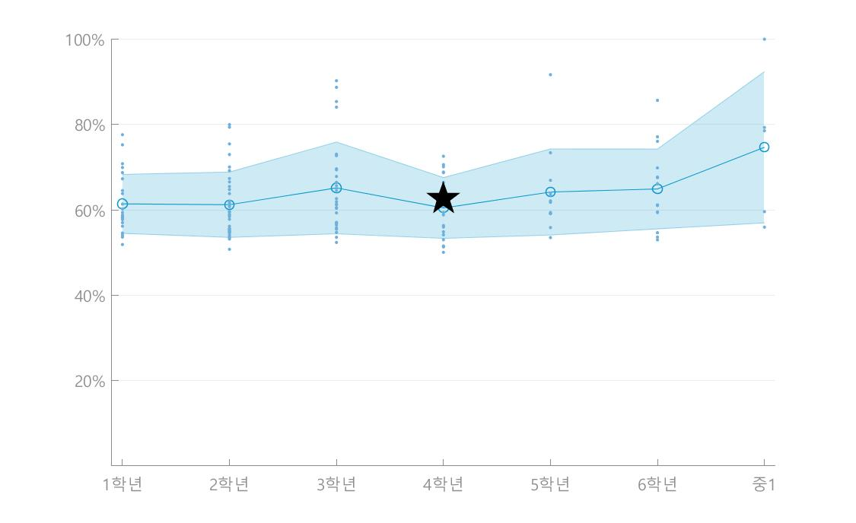
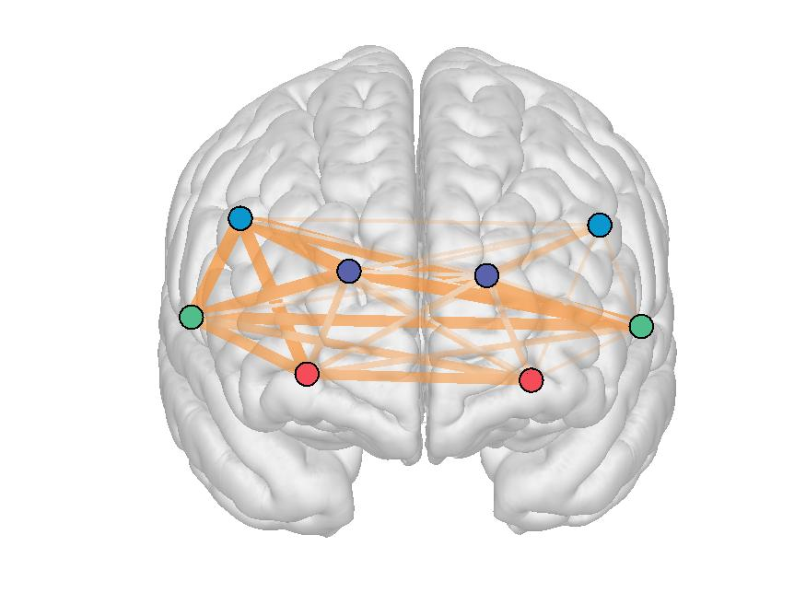
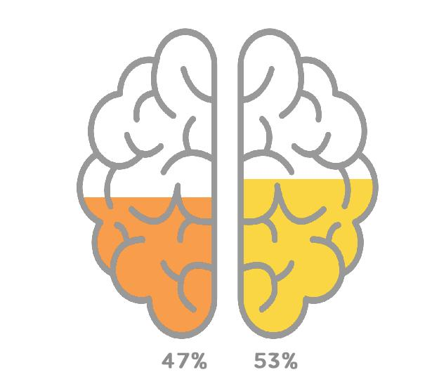
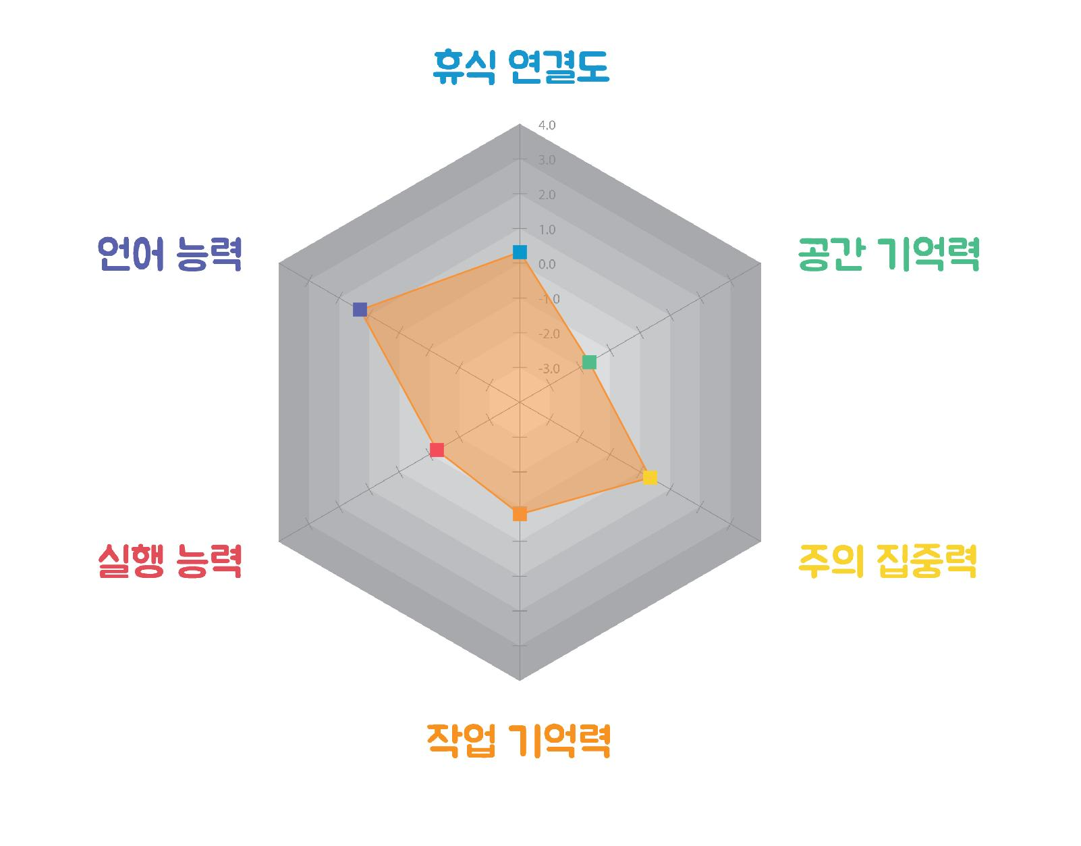
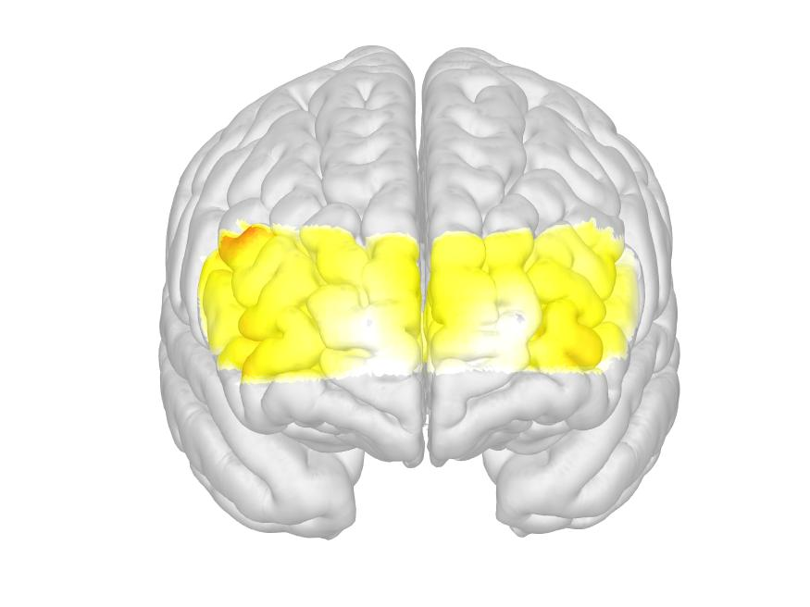
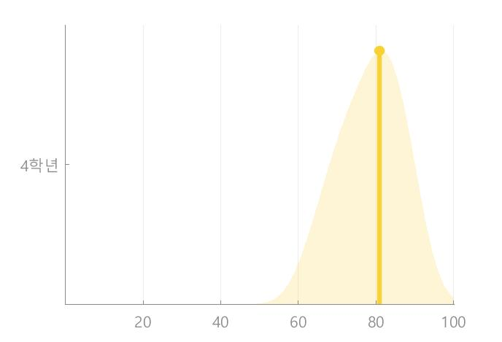
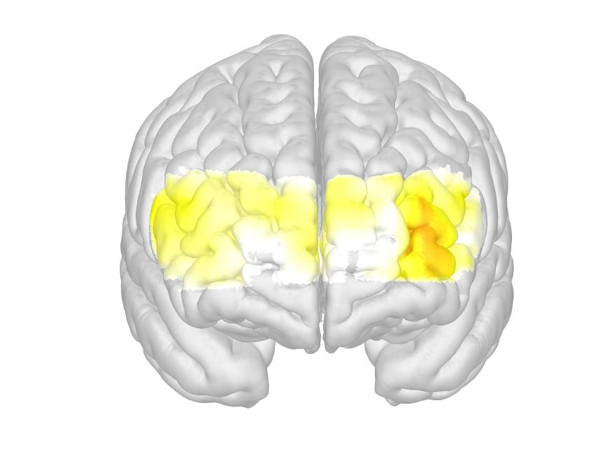
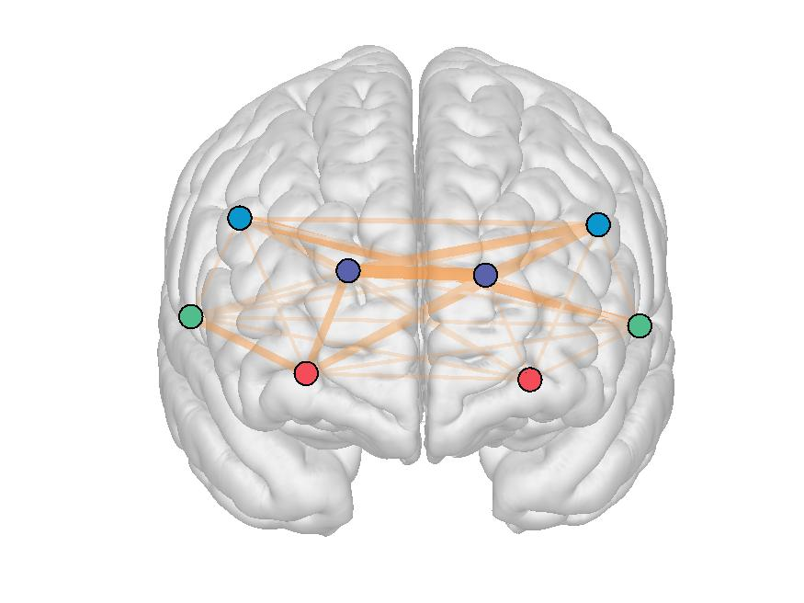
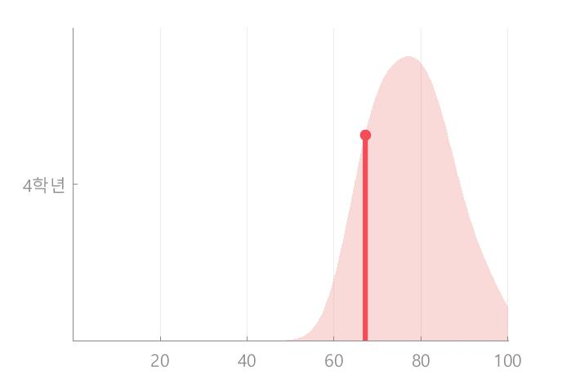
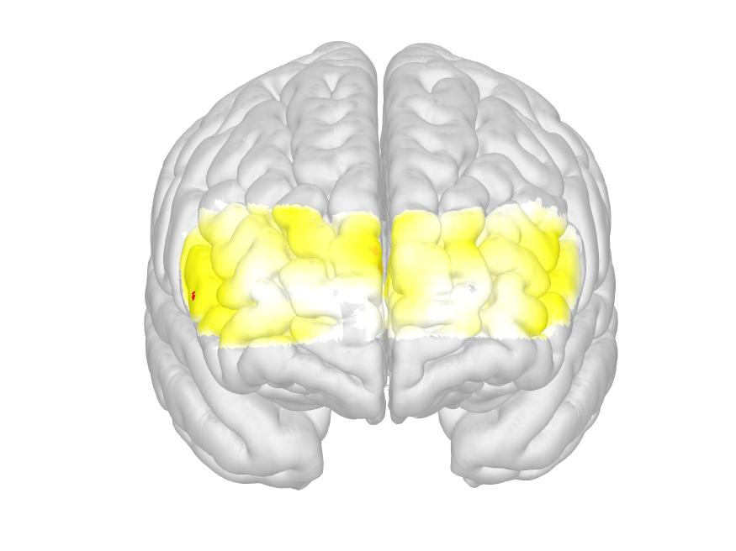
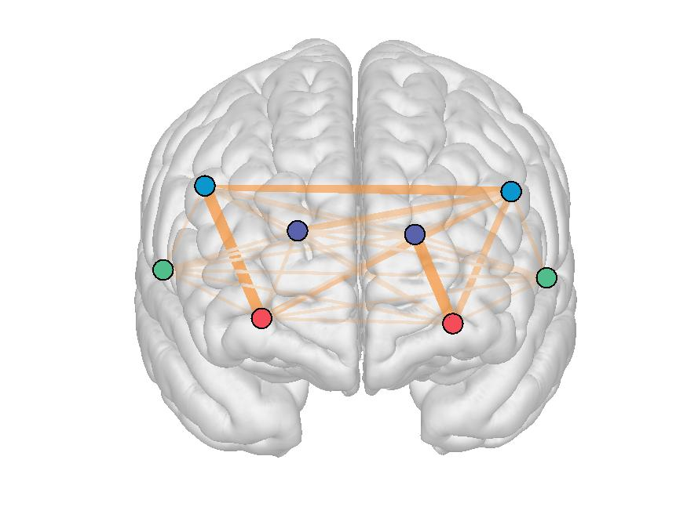
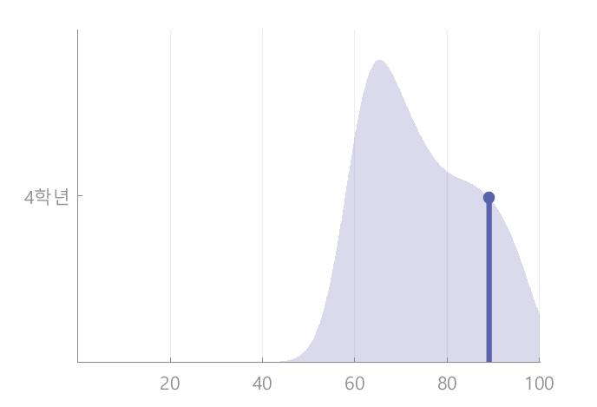
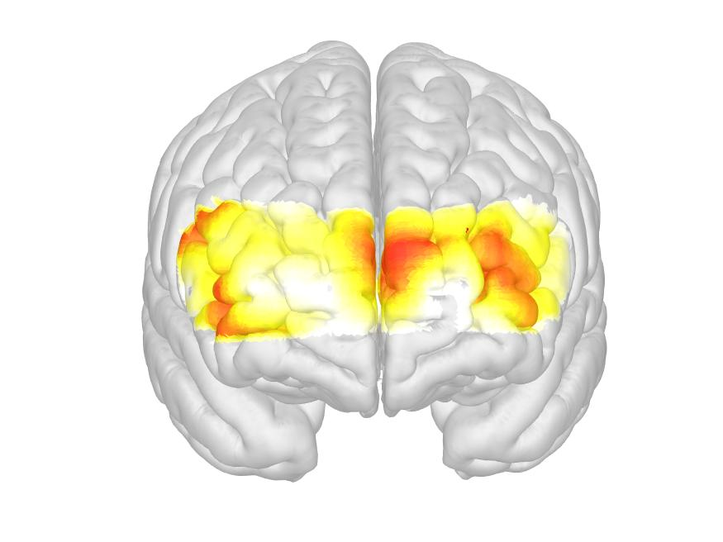
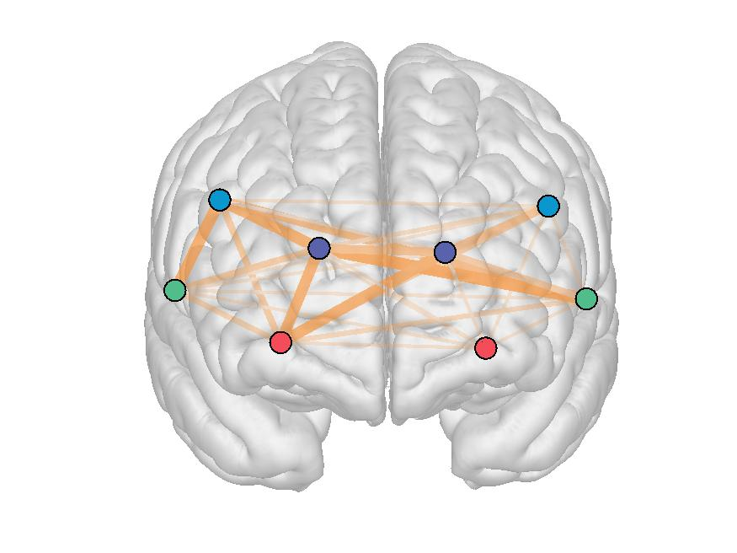
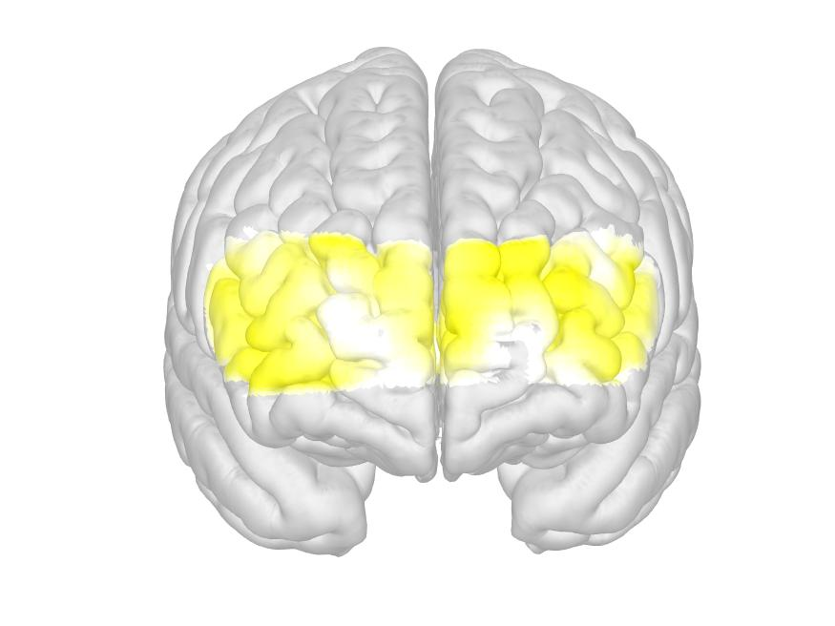
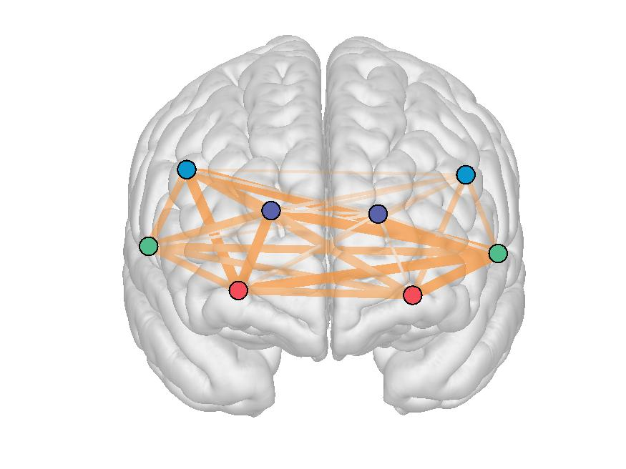
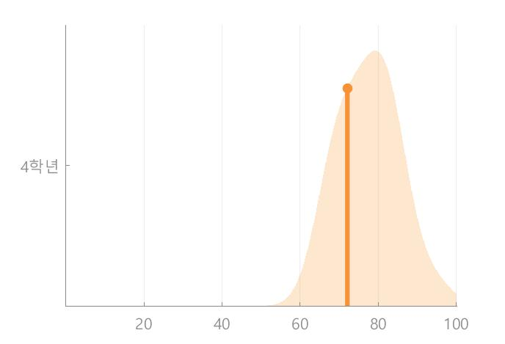
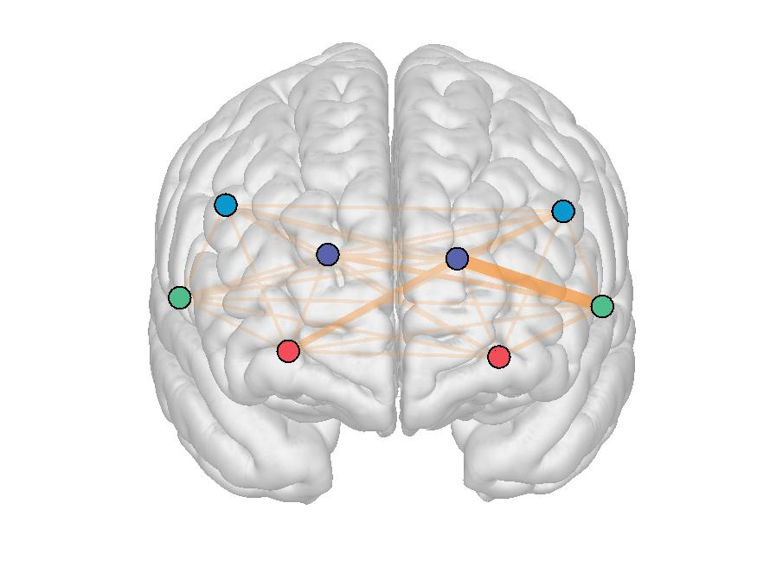
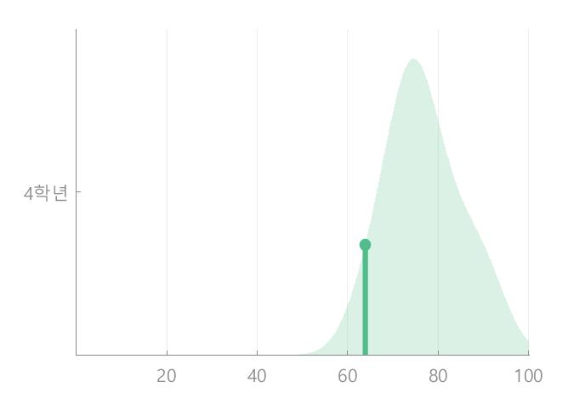
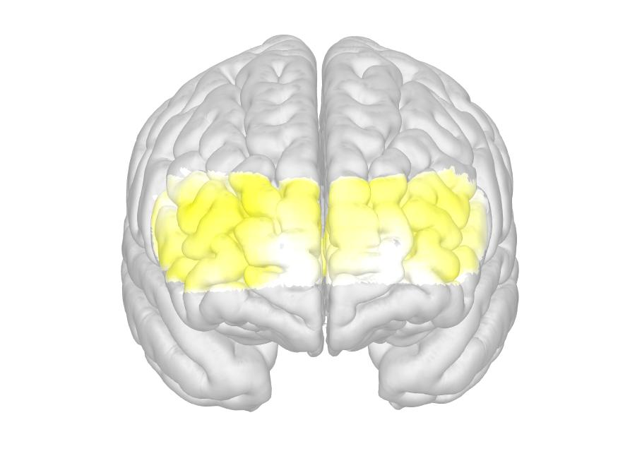
 |  |  |  |  | 다각형그리기 |  |  |  |  |  |  | 성장곡선데이터 |  |  |  |  |  | 점수표시 |  |  |  |  |  |  | 바-그래프 |  |  |  |  |  |  |  |  |  |  |  |  |  |  |  |  |  |  |  |  |  |  |  |  |  | Z-score |  |  |  |  |  |  |  |  |  |  |  |  |  |  |  |  |  |  |  |  |  |  |  |  | 평가
 |  |  |  |  | 휴식연결도 | 집중력 | 실행능력 | 언어능력 | 작업기억력 | 공간기억력 |  | 휴식연결도 | 주의 집중력 | 실행능력 | 언어능력 | 작업기억력 | 공간기억력 | 휴식연결도 | 주의 집중력 | 실행능력 | 언어능력 | 작업기억력 | 공간기억력 | 휴식연결도 | 주의 집중력 |  |  |  |  | 실행능력 |  |  |  |  | 언어능력 |  |  |  | 작업기억력 |  |  |  |  | 공간기억력 |  |  |  |  |  | 휴식연결도 | 주의 집중력 |  |  |  |  | 실행능력 |  |  |  |  | 언어능력 |  |  |  | 작업기억력 |  |  |  |  | 공간기억력 |  |  |  |  | 휴식연결도 | 주의 집중력 |  |  |  |  | 실행능력 |  |  |  |  | 언어능력 |  |  |  | 작업기억력 |  |  |  |  | 공간기억력
fnirs_basic_idnum | fnirs_basic_date | fnirs_basic_name | fnirs_basic_sex | fnirs_basic_age | Rest_Score | GNG_Score | STROOP_Score | VFT_Score | 2BACK_Score | CBTT_Score |  | Rest_Score | GNG_Score | STROOP_Score | VFT_Score | 2BACK_Score | CBTT_Score | Rest_Score | GNG_Score | STROOP_Score | VFT_Score | 2BACK_Score | CBTT_Score |  | 활성화 | 집중도 | 연결도 | 수행능력 | 종합 평균 | 활성화 | 집중도 | 연결도 | 수행능력 | 종합 평균 | 활성화 | 집중도 | 연결도 | 종합 평균 | 활성화 | 집중도 | 연결도 | 수행능력 | 종합 평균 | 활성화 | 집중도 | 연결도 | 수행능력 | 종합 평균 | fnirs_basic_age |  | 활성화 | 집중도 | 연결도 | 수행능력 | 종합 평균 | 활성화 | 집중도 | 연결도 | 수행능력 | 종합 평균 | 활성화 | 집중도 | 연결도 | 종합 평균 | 활성화 | 집중도 | 연결도 | 수행능력 | 종합 평균 | 활성화 | 집중도 | 연결도 | 수행능력 | 종합 평균 |  | 활성화 | 집중도 | 연결도 | 수행능력 | 종합 평균 | 활성화 | 집중도 | 연결도 | 수행능력 | 종합 평균 | 활성화 | 집중도 | 연결도 | 종합 평균 | 활성화 | 집중도 | 연결도 | 수행능력 | 종합 평균 | 활성화 | 집중도 | 연결도 | 수행능력 | 종합 평균 | 활성화평균 | 집중도평균 | 연결도평균
1014 | 190208 | 조훈영 | 남 | 초5 | -0.25063379979 | -0.92657117771 | 0.82055854219 | -1.487517447 | 0.60157258369 | -0.0312077461 |  | 61.779310345 | 73.38307124 | 93.56969088 | 62.22366131 | 82.87628649 | 77.64728634 | 낮음 | 낮음 | 보통 | 낮음 | 보통 | 낮음 | 61.779310345 | 100 | 52.16238535 | 84.46233294 | 56.90756665 | 73.38307124 | 100 |  | 80.70907265 | 100 | 93.56969088 |  | 63.21288919 | 61.23443342 | 62.22366131 | 100 | 89.36991341 |  | 59.25894606 | 82.87628649 | 100 | 100 | 59.50370101 | 51.08544433 | 77.64728634 | 초5 | -0.25063379979 | 0.68881077987 | -1.6698504206 | 0.40712327483 | -1.1694135748 | -0.92657117771 | 0.60121973243 |  | -0.31906696461 | 0.99989330416 | 0.82055854219 |  | -0.45653009653 | -1.2308789677 | -1.487517447 | 1.0184023893 | 0.64039257824 |  | -0.94890709992 | 0.60157258369 | 1.3079809639 | 0.53566592507 | -0.48223665452 | -1.2584339635 | -0.0312077461 | 낮음 | 보통 | 낮음 | 보통 | 낮음 | 낮음 | 보통 |  | 낮음 | 보통 | 보통 |  | 낮음 | 낮음 | 낮음 | 높음 | 보통 |  | 낮음 | 보통 | 높음 | 보통 | 낮음 | 낮음 | 낮음 | 0.90410346636 | -0.23758050345 | -0.40626482799
1015 | 190208 | 조형오 | 남 | 초2 | -0.74179469112 | 0.048272380917 | 0.16616373466 |  |  | -2.4592618108 |  | 55.630769231 | 76.22121129 | 76.69308098 |  |  | 55.70858138 | 낮음 | 보통 | 보통 |  |  | 낮음 | 55.630769231 | 60.09124442 | 86.40004368 | 58.39355705 | 100 | 76.22121129 | 65.62512721 | 93.22053931 | 62.31898518 | 85.60767224 | 76.69308098 |  |  |  |  |  |  |  |  |  | 56.4625211 |  | 54.45109067 | 56.21213237 | 55.70858138 | 초2 | -0.35333972982 | -0.9723520776 | 0.40918434731 | -0.40383445698 | 1.5753141736 | 0.048272380917 | -0.48402982645 | 0.59882802103 | -0.74809456488 | 0.43550744502 | 0.16616373466 |  |  |  |  |  |  |  |  |  | -1.1299825493 |  | -0.77751965539 | -0.76138744881 | -1.3599297748 | 낮음 | 낮음 | 보통 | 낮음 | 높음 | 보통 | 낮음 | 보통 | 낮음 | 보통 | 보통 |  |  |  |  |  |  |  |  |  | 낮음 |  | 낮음 | 낮음 | 낮음 | -0.86212148445 | 0.50400618417 | -0.64314955908
1016 | 190208 | 박정현 | 남 | 초1 | 0.35639956678 |  |  |  |  |  |  | 63.821052632 |  |  |  |  |  | 보통 |  |  |  |  |  | 63.821052632 |  |  |  |  |  |  |  |  |  |  |  |  |  |  |  |  |  |  |  |  |  |  |  |  | 초1 | 0.35639956678 |  |  |  |  |  |  |  |  |  |  |  |  |  |  |  |  |  |  |  |  |  |  |  |  | 보통
1017 | 190208 | 박정후 | 남 | 초3 | 0.04794042402 |  |  |  |  |  |  | 65.663157895 |  |  |  |  |  | 보통 |  |  |  |  |  | 65.663157895 |  |  |  |  |  |  |  |  |  |  |  |  |  |  |  |  |  |  |  |  |  |  |  |  | 초3 | 0.04794042402 |  |  |  |  |  |  |  |  |  |  |  |  |  |  |  |  |  |  |  |  |  |  |  |  | 보통
1018 | 190208 | 김리환 | 남 | 초3 | 0.75018333853 | -0.56715743836 | 0.76712623023 | 0.90337124321 | -0.83856074306 | 1.4499256596 |  | 73.06798419 | 73.04392404 | 85.05624332 | 80.63032552 | 70.50269956 | 87.367349 | 보통 | 낮음 | 보통 | 보통 | 낮음 | 높음 | 73.06798419 | 69.37052339 | 62.50211778 | 79.96929735 | 80.33375765 | 73.04392404 | 77.16569892 | 96.92218276 | 81.23151832 | 84.90557329 | 85.05624332 | 87.34611268 | 95.99219545 | 58.55266843 | 80.63032552 | 73.29650307 | 78.48439594 | 62.92138367 | 67.30851557 | 70.50269956 | 100 |  | 87.2727173 | 74.82932971 | 87.367349 | 초3 | 0.75018333853 | -0.63322212412 | -0.72484614514 | 0.27182512741 | 0.22882177226 | -0.30222326952 | 0.10624349876 | 0.44101151743 | 0.36797329385 | 0.19415387581 | 0.42115556188 | 0.66340282338 | 1.6444753461 | -0.75592217103 | 0.51899945485 | -0.35569556699 | -0.070384076736 | -0.31186047685 | -0.27185665446 | -0.44201902338 | 0.75130126647 |  | 0.79009223587 | 0.05322372601 | 0.66654175561 | 보통 | 낮음 | 낮음 | 보통 | 보통 | 낮음 | 보통 | 보통 | 보통 | 보통 | 보통 | 보통 | 높음 | 낮음 | 보통 | 낮음 | 낮음 | 낮음 | 낮음 | 낮음 | 보통 |  | 보통 | 보통 | 보통 | 0.1064059795 | 0.32256416042 | 0.072421601851
1019 | 190208 | 황현경 | 여 | 초6 | 1.3541218147 | 0.67062223393 | -0.54200218636 | -1.4792753029 | -0.077963022911 | 0.67936140544 |  | 77.141741742 | 82.7009996 | 77.96196666 | 59.51095734 | 77.66702064 | 86.69354142 | 높음 | 보통 | 낮음 | 낮음 | 낮음 | 보통 | 77.141741742 | 100 | 65.7444354 | 80.06099195 | 84.99857105 | 82.7009996 | 100 | 83.29907012 | 61.16960471 | 67.37919183 | 77.96196666 | 67.83835607 | 59.32815471 | 51.36636122 | 59.51095734 | 77.24917262 | 91.59821641 | 71.92067706 | 69.90001648 | 77.66702064 | 98.33167915 | 73.78095449 | 74.66153205 | 100 | 86.69354142 | 초6 | 1.3541218147 | 0.1587269187 | -0.83278544156 | 0.74157911837 | 0.67855464111 | 0.67062223393 | 0.31703124084 | 0.10662122005 | -0.84538959495 | -0.71663622819 | -0.54200218636 | -0.59721473679 | -1.2587754617 | -1.3222083909 | -1.4792753029 | -0.3555458936 | 0.62641091838 | -0.071125327953 | -0.17412582953 | -0.077963022911 | 0.20083588797 | -0.11621431443 | 0.2008568584 | 1.0192416456 | 0.67936140544 | 높음 | 보통 | 낮음 | 보통 | 보통 | 보통 | 보통 | 보통 | 낮음 | 낮음 | 낮음 | 낮음 | 낮음 | 낮음 | 낮음 | 낮음 | 보통 | 낮음 | 낮음 | 낮음 | 보통 | 낮음 | 보통 | 높음 | 보통 | -0.055233316577 | -0.29494861585 | -0.2592574674
1020 | 190208 | 조태희 | 남 | 초3 | -0.55528368684 | 0.55318077332 | -1.1035227863 | 1.0567029241 | -0.51749442991 | 0.40797856179 |  | 59.302439024 | 83.20932386 | 67.44355579 | 82.05998929 | 73.36505554 | 79.72362987 | 낮음 | 보통 | 낮음 | 높음 | 낮음 | 보통 | 59.302439024 | 98.30338651 | 84.95286794 |  | 66.37171712 | 83.20932386 | 83.21871725 |  | 65.66263744 | 53.44931266 | 67.44355579 |  | 65.29505928 | 98.82491931 | 82.05998929 | 100 | 65.04905572 | 62.92138366 | 65.48978278 | 73.36505554 | 73.31678645 |  | 93.53762868 | 72.31647447 | 79.72362987 | 초3 | -0.55528368684 | 0.7428985125 | 0.18520050124 |  | -0.32208807878 | 0.29477547264 | 0.4146917132 |  | -0.36940547993 | -1.2395500999 | -0.60583870137 |  | -0.16648571166 | 0.92267910329 | 0.60709065698 | 0.8033516859 | -0.60696820069 | -0.31186047718 | -0.34847314378 | -0.27277974125 | -0.58656961028 |  | 1.1111779704 | -0.070659504998 | 0.18755082029 | 낮음 | 보통 | 보통 |  | 낮음 | 보통 | 보통 |  | 낮음 | 낮음 | 낮음 |  | 낮음 | 보통 | 보통 | 보통 | 낮음 | 낮음 | 낮음 | 낮음 | 낮음 |  | 높음 | 낮음 | 보통 | 0.34359307533 | -0.19608447037 | 0.33814777916
1021 | 190208 | 구민정 | 여 | 초2 | -0.74953849157 | -0.072610131383 | -0.27077890705 | -1.1965646914 | 1.5500570439 | 1.1844581519 |  | 55.572413793 | 75.42718599 | 72.096323 | 61.14229783 | 87.1040514 | 85.71290103 | 낮음 | 낮음 | 낮음 | 낮음 | 높음 | 높음 | 55.572413793 | 100 | 71.74497847 | 70.24966933 | 59.71409616 | 75.42718599 | 90.43745837 | 70.90705371 | 62.84143084 | 64.19934908 | 72.096323 | 69.80798058 | 58.10859794 | 55.51031497 | 61.14229783 | 82.04825875 | 92.5681643 | 100 | 73.79978255 | 87.1040514 | 100 |  | 94.10716608 | 63.031537 | 85.71290103 | 초2 | -0.35702834122 | 1.4610825851 | -0.78792980743 | -0.0069019240349 | -0.86390808064 | -0.072610131383 | 0.98606873577 | -0.077571444606 | -0.71843372512 | -0.58122928221 | -0.27077890705 | -0.044026088243 | -0.59346783819 | -0.71995536177 | -0.52829918326 | 0.0097829999183 | 0.56145678634 | 0.98313347692 | -0.1393663449 | 0.43168325555 | 1.1081709577 |  | 0.96897052802 | -0.46279112822 | 0.65498512635 | 낮음 | 높음 | 낮음 | 낮음 | 낮음 | 낮음 | 보통 | 낮음 | 낮음 | 낮음 | 낮음 | 낮음 | 낮음 | 낮음 | 낮음 | 보통 | 보통 | 보통 | 낮음 | 보통 | 높음 |  | 보통 | 낮음 | 보통 | 0.70421583804 | -0.22437807597 | 0.1013625988
1022 | 190208 | 조정현 | 남 | 초4 | -0.8064711711 | 1.1604057399 | -0.44721851288 | -0.59719391287 | 0.36479373014 | -0.5722699765 |  | 54.855645161 | 87.13672883 | 74.06475032 | 67.77682675 | 80.14640752 | 72.51760499 | 낮음 | 높음 | 낮음 | 낮음 | 보통 | 낮음 | 54.855645161 | 100 | 70.04473162 | 78.50218369 | 100 | 87.13672883 | 100 | 76.37611703 | 59.60226771 | 60.28061653 | 74.06475032 | 66.74736077 | 64.81913469 | 71.7639848 | 67.77682675 | 100 | 73.05674872 | 62.92138368 | 84.60749767 | 80.14640752 | 84.77212249 | 78.1601487 | 61.23672195 | 65.90142681 | 72.51760499 | 초4 | -0.8064711711 | 1.1089230214 | -0.85330455111 | 0.41161521496 | 0.96732361349 | 1.1604057399 | 1.0540045807 | 0.086483819991 | -0.72879658769 | -1.0548115675 | -0.44721851288 | -0.36077467894 | -0.39757893491 | -0.18632325955 | -0.59719391287 | 1.1011517109 | -0.36291909025 | -0.34117837932 | 0.34629404061 | 0.36479373014 | 0.075051426627 | 0.010077333127 | -0.72008927917 | -0.62345130049 | -0.5722699765 | 낮음 | 높음 | 낮음 | 보통 | 보통 | 높음 | 높음 | 보통 | 낮음 | 낮음 | 낮음 | 낮음 | 낮음 | 낮음 | 낮음 | 높음 | 낮음 | 낮음 | 보통 | 보통 | 보통 | 보통 | 낮음 | 낮음 | 낮음 | 0.59567121213 | -0.30344828463 | -0.31295445815
1023 | 190208 | 조아현 | 여 | 초1 | -1.0110856362 | -1.1948090802 | 1.1246105721 | -0.7193628814 |  | 0.52327884627 |  | 54.582795699 | 65.57463072 | 85.97130292 | 67.18025835 |  | 84.12273704 | 낮음 | 낮음 | 높음 | 낮음 |  | 보통 | 54.582795699 | 56.48594065 | 78.78304405 | 67.31544201 | 59.71409616 | 65.57463072 | 100 | 100 | 77.15644212 | 66.72876955 | 85.97130292 | 66.74920934 | 61.19020967 | 73.60135604 | 67.18025835 |  |  |  |  |  | 100 |  | 52.36821113 | 100 | 84.12273704 | 초1 | -1.0110856362 | -0.78812249132 | -0.057895256085 | -0.16119061004 | -0.43098875002 | -0.46511240902 | 0.73870357174 | 0.59940038125 | 0.20291917135 | -0.211093938 | 0.47878373455 | -0.17514814235 | -0.43709814053 | 0.05802642551 | -0.20903863245 |  |  |  |  |  | 0.4102157669 |  | -0.77688994329 | 0.6320651881 | 0.16807701198 | 낮음 | 낮음 | 낮음 | 낮음 | 낮음 | 낮음 | 보통 | 보통 | 보통 | 낮음 | 보통 | 낮음 | 낮음 | 보통 | 낮음 |  |  |  |  |  | 보통 |  | 낮음 | 보통 | 보통 | 0.046412176244 | 0.034802328212 | -0.16928373912
1024 | 190208 | 이도형 | 남 | 초2 | -0.66869790804 | -0.1937670763 | -0.8001675751 | 1.1004687932 | 1.770185009 | -0.27556821859 |  | 56.181609195 | 74.63135806 | 66.52700714 | 83.6853564 | 88.466671 | 73.69027076 | 낮음 | 낮음 | 낮음 | 높음 | 높음 | 낮음 | 56.181609195 | 72.75480409 | 73.55053436 |  | 77.58873575 | 74.63135806 | 55.22286423 |  | 80.29111612 | 64.06704107 | 66.52700714 | 93.31901537 | 97.12251635 | 60.61453747 | 83.6853564 | 96.41316525 | 67.04338417 | 90.41013459 | 100 | 88.466671 | 79.89156069 |  | 79.05510627 | 62.12414533 | 73.69027076 | 초2 | -0.31852147364 | -0.20019206895 | -0.64044110764 |  | 0.21836175864 | -0.1937670763 | -1.1003504677 |  | 0.27223833627 | -0.58751293236 | -0.8001675751 | 0.66049412459 | 1.0533281196 | -0.53093434097 | 0.48587156949 | 0.49291758738 | -0.46144731734 | 0.65059556719 | 0.76398212529 | 0.4929878101 | 0.074446104997 |  | 0.30606391342 | -0.50252242863 | -0.15238451791 | 낮음 | 낮음 | 낮음 |  | 보통 | 낮음 | 낮음 |  | 보통 | 낮음 | 낮음 | 보통 | 높음 | 낮음 | 보통 | 보통 | 낮음 | 보통 | 보통 | 보통 | 보통 |  | 보통 | 낮음 | 낮음 | -0.014536943929 | -0.016186768468 | 0.17449086898
1025 | 190208 | 신보영 | 여 | 중1 | 1.5976113676 | 1.2655649951 | -0.20831773269 | -1.1276178299 | 0.67303243606 | -1.7548546141 |  | 100 | 84.98188231 | 86.11189527 | 71.44982256 | 86.15242522 | 70.52686079 | 높음 | 높음 | 낮음 | 낮음 | 보통 | 낮음 | 100 | 100 | 100 | 69.79119631 | 70.13633294 | 84.98188231 | 100 | 72.09763908 | 72.34994198 | 100 | 86.11189527 | 66.74997494 | 55.00319003 | 92.5963027 | 71.44982256 | 100 | 91.93668292 | 73.31147696 | 79.36154099 | 86.15242522 | 92.90785649 |  | 58.51107869 | 60.16164719 | 70.52686079 | 초7 | 1.5976113676 | 0.57300258663 | 1.2363323402 | -0.45698123575 | -0.41924709694 | 1.2655649951 | 0.5 | -0.64319688753 | -1.3035568879 | 1.0699450744 | -0.20831773269 | -0.27774295039 | -0.9959928615 | 0.71713707009 | -1.1276178299 | 0.68054208746 | 0.64896961428 | -0.11316365176 | 0.45209912327 | 0.67303243606 | 0.4828469706 |  | -1.2816317561 | -1.1142393751 | -1.7548546141 | 높음 | 보통 | 높음 | 낮음 | 낮음 | 높음 | 보통 | 낮음 | 낮음 | 높음 | 낮음 | 낮음 | 낮음 | 보통 | 낮음 | 보통 | 보통 | 낮음 | 보통 | 보통 | 보통 |  | 낮음 | 낮음 | 낮음 | 0.39172973886 | 0.061528051354 | -0.48763929229
1026 | 190208 | 조황휘 | 남 | 초3 | -0.77623776104 | -1.9419336121 | -0.85461423376 | -0.3225277697 | -0.57419158819 | 1.6583028114 |  | 56.972580645 | 60.56987886 | 69.78709994 | 69.2000497 | 72.85959158 | 88.89600283 | 낮음 | 낮음 | 낮음 | 낮음 | 낮음 | 높음 | 56.972580645 | 66.92349143 | 59.8060576 |  | 54.98008755 | 60.56987886 | 56.65172196 |  | 68.27486578 | 84.43471208 | 69.78709994 |  | 88.25842083 | 50.14167857 | 69.2000497 | 51.5744384 | 67.00433635 |  | 100 | 72.85959158 | 100 |  | 66.68800848 | 100 | 88.89600283 | 초3 | -0.77623776104 | -0.74960919458 | -0.83413160365 |  | -0.77157545392 | -1.0348053041 | -0.93910267722 |  | -0.24568420895 | 0.17269310536 | -0.46918684778 |  | 1.188225467 | -1.1065034767 | -0.18529672923 | -1.2985271163 | -0.52887769261 |  | 1.1053147373 | -0.30266573667 | 0.75130126647 |  | -0.26490374914 | 1.2941324392 | 0.76233430311 | 낮음 | 낮음 | 낮음 |  | 낮음 | 낮음 | 낮음 |  | 낮음 | 보통 | 낮음 |  | 높음 | 낮음 | 낮음 | 낮음 | 낮음 |  | 높음 | 낮음 | 보통 |  | 낮음 | 높음 | 보통 | -0.55898443041 | -0.058261276415 | -0.53903047828
1027 | 190208 | 박찬희 | 남 | 초6 | 0.13680921893 | -0.59039479413 | -0.71640497121 | -0.0096770533051 | 1.7250325928 | -1.0236061002 |  | 66.145967742 | 75.11265541 | 76.83953274 | 78.76773646 | 93.96403904 | 74.95453131 | 보통 | 낮음 | 낮음 | 낮음 | 높음 | 낮음 | 66.145967742 | 100 | 85.97997644 | 57.94608738 | 56.52455782 | 75.11265541 | 67.66118102 | 83.08586188 | 100 | 56.61108805 | 76.83953274 | 85.79194153 | 76.95521178 | 73.55605609 | 78.76773646 | 87.32769202 | 100 | 88.52846413 | 100 | 93.96403904 | 92.60035034 | 78.16283797 | 63.84032149 | 65.21461545 | 74.95453131 | 초6 | 0.13680921893 | 0.1587269187 | 0.92717032962 | -0.40603519985 | -1.4208592349 | -0.59039479413 | -0.95723245476 | 0.10012834418 | 1.3776173388 | -1.435872777 | -0.71640497121 | -0.042919801099 | -0.13964289826 | -0.0069850461077 | -0.0096770533051 | 0.30998777987 | 1.2738508156 | 0.53067185531 | 1.7927755338 | 1.7250325928 | -0.033083727418 | -0.0082730926053 | -0.62847210524 | -1.1281145162 | -1.0236061002 | 보통 | 보통 | 보통 | 낮음 | 낮음 | 낮음 | 낮음 | 보통 | 높음 | 낮음 | 낮음 | 낮음 | 낮음 | 낮음 | 낮음 | 보통 | 높음 | 보통 | 높음 | 높음 | 낮음 | 낮음 | 낮음 | 낮음 | 낮음 | -0.11290425694 | 0.4306466997 | 0.17335936858
1028
1029
1030 | 190208 | 윤주원 | 여 | 초4 | 1.4628860757 | -1.0945585781 | -0.039433785888 | -0.99214407703 | 0.56618893397 | 0.19758753131 |  | 70.604991087 | 70.32584628 | 77.56663366 | 63.32928242 | 81.56461292 | 78.41479376 | 높음 | 낮음 | 낮음 | 낮음 | 보통 | 보통 | 70.604991087 | 77.19621392 | 84.92120084 | 59.91568747 | 59.27028288 | 70.32584628 | 100 | 71.39224494 | 55.25551976 | 83.61876992 | 77.56663366 | 60.21620369 | 63.92677608 | 65.84486749 | 63.32928242 | 64.3272609 | 91.69583596 | 70.23535482 | 100 | 81.56461292 | 90.87392299 | 78.16009673 | 65.4675712 | 79.15758414 | 78.41479376 | 초4 | 1.4628860757 | -0.23663550582 | 0.44550179199 | -0.49235887571 | -1.3110120541 | -1.0945585781 | 1.0540045807 | -0.073354702469 | -0.9985428726 | 0.2423246698 | -0.039433785888 | -0.57009176161 | -0.45672376465 | -0.55291164932 | -0.99214407703 | -1.3040778831 | 0.96399563319 | 0.068458890093 | 1.2879015936 | 0.56618893397 | 0.54271010141 | 0.010075979753 | -0.37326994683 | 0.17028268785 | 0.19758753131 | 높음 | 낮음 | 보통 | 낮음 | 낮음 | 낮음 | 높음 | 낮음 | 낮음 | 보통 | 낮음 | 낮음 | 낮음 | 낮음 | 낮음 | 낮음 | 보통 | 보통 | 높음 | 보통 | 보통 | 보통 | 낮음 | 보통 | 보통 | -0.10281809368 | 0.17789898756 | -0.46972489087
1031 | 190208 | 박정인 | 여 | 초1 | -0.65023861126 | -0.3301253217 | 0.53208907704 | -0.0032534942655 |  | 0.009074458397 |  | 57.02055336 | 73.20602196 | 80.2381724 | 73.05876775 |  | 79.57047071 | 낮음 | 낮음 | 보통 | 낮음 |  | 보통 | 57.02055336 | 93.99927048 | 78.83564543 | 59.87900963 | 60.1101623 | 73.20602196 | 100 | 70.56674306 | 51.78648053 | 98.59946602 | 80.2381724 | 66.74803149 | 55.00319002 | 97.42508174 | 73.05876775 |  |  |  |  |  | 100 |  | 54.64636063 | 84.06505149 | 79.57047071 | 초1 | -0.65023861126 | 0.5376192145 | -0.055852226925 | -0.37513427207 | -0.41679653586 | -0.12851039233 | 0.73870357174 | -0.22087245035 | -0.80280223858 | 1.052758156 | 0.2265278326 | -0.17518179051 | -0.63360276861 | 0.86636607034 | -0.00094542825256 |  |  |  |  |  | 0.4102157669 |  | -0.7073255131 | 0.18778738133 | 0.0029147133762 | 낮음 | 보통 | 낮음 | 낮음 | 낮음 | 낮음 | 보통 | 낮음 | 낮음 | 높음 | 보통 | 낮음 | 낮음 | 보통 | 낮음 |  |  |  |  |  | 보통 |  | 낮음 | 보통 | 보통 | 0.37783919066 | -0.30344248196 | -0.25472398835
1032 | 190208 | 박준혁 | 남 | 초2 | 0.34506067075 | 0.92150278787 | 1.380988408 | 0.26788136027 | 0.15842747805 | -0.2789368737 |  | 63.821052632 | 81.95708675 | 89.47337404 | 75.5143535 | 78.48969056 | 73.66253147 | 보통 | 보통 | 높음 | 보통 | 보통 | 낮음 | 63.821052632 | 100 | 88.22658699 | 70.34136394 | 69.26039608 | 81.95708675 | 100 | 64.12328182 | 93.77021432 | 100 | 89.47337404 | 82.14182161 | 61.60664369 | 82.79459521 | 75.5143535 | 52.10720415 | 91.72629326 | 75.4385827 | 94.68668214 | 78.48969056 | 100 |  | 66.11847108 | 54.86912332 | 73.66253147 | 초2 | 0.16436305845 | 1.4610825851 | 0.5583874262 | -0.0038320666529 | -0.28590076317 | 0.92150278787 | 1.552636972 | -0.28321119823 | 1.0374880119 | 1.1190363751 | 1.380988408 | 0.32556378244 | -0.44581367178 | 0.29044387195 | 0.11827317391 | -0.99722383736 | 0.52771885257 | 0.13144244482 | 0.58078602894 | 0.044121272673 | 1.1081709577 |  | -0.26367744732 | -0.82019281124 | -0.15424732665 | 보통 | 높음 | 보통 | 낮음 | 낮음 | 보통 | 높음 | 낮음 | 높음 | 높음 | 높음 | 보통 | 낮음 | 보통 | 보통 | 낮음 | 보통 | 보통 | 보통 | 보통 | 높음 |  | 낮음 | 낮음 | 낮음 | 0.69004609196 | 0.089270352187 | 0.23837296293
1033 | 190208 | 강채율 | 남 | 초3 | -0.053496891064 | 0.75434975274 | -0.044162638201 | -0.083481743059 | -1.0732689928 | -1.3510305466 |  | 64.593548387 | 85.03463258 | 77.41773005 | 71.42891357 | 68.41023911 | 66.81954712 | 낮음 | 보통 | 낮음 | 낮음 | 낮음 | 낮음 | 64.593548387 | 64.29549016 | 100 | 75.84304017 | 100 | 85.03463258 | 63.6812619 | 100 | 69.11077885 | 76.87887944 | 77.41773005 | 71.93488059 | 58.60831876 | 83.74354134 | 71.42891357 | 57.31375075 | 68.55063009 | 77.32025315 | 70.45632244 | 68.41023911 | 73.92594148 |  | 61.31808444 | 65.21461545 | 66.81954712 | 초3 | -0.053496891064 | -0.8746036262 | 0.79513967793 | 0.13699379596 | 1.0048062439 | 0.40197312636 | -0.58089311554 | 0.539234371 | -0.20609340218 | -0.1716843597 | -0.024245476133 | 0.017747341959 | -0.56096637651 | 0.29406710059 | -0.047961432759 | -1.0494161392 | -0.46712140969 | 0.16817005481 | -0.13925118721 | -0.56573756395 | -0.55602715809 |  | -0.54012009305 | -0.42077965023 | -0.62107892666 | 낮음 | 낮음 | 보통 | 보통 | 높음 | 보통 | 낮음 | 보통 | 낮음 | 낮음 | 낮음 | 보통 | 낮음 | 보통 | 낮음 | 낮음 | 낮음 | 보통 | 낮음 | 낮음 | 낮음 |  | 낮음 | 낮음 | 낮음 | -0.60863853941 | 0.076571565684 | -0.029396508775
1034 | 190208 | 김건우 | 남 | 초4 | 0.065247652373 | -1.9666190591 | 0.72610739741 | 1.8368140551 | 0.6928970009 | 0.099478520632 |  | 60.905376344 | 63.82458761 | 84.14077864 | 95.18625538 | 82.45687878 | 77.66326851 | 보통 | 낮음 | 보통 | 높음 | 보통 | 보통 | 60.905376344 | 50.04845521 | 61.1482431 | 73.73406428 | 70.36758786 | 63.82458761 | 93.50049687 | 73.22041491 | 69.84220278 | 100 | 84.14077864 | 100 | 100 | 85.55876614 | 95.18625538 | 79.0091878 | 64.66240419 | 86.15592312 | 100 | 82.45687878 | 100 | 66.79110443 | 84.01821788 | 59.84375174 | 77.66326851 | 초4 | 0.065247652373 | -1.8385141631 | -1.6300221681 | 0.17971263597 | -0.69025189326 | -1.9666190591 | 0.56858119603 | -0.014723184337 | -0.093336589867 | 1.1527946112 | 0.72610739741 | 0.70493930553 | 1.9341812629 | 0.66802822799 | 1.8368140551 | -0.31415095382 | -0.96051162292 | 0.96013018617 | 1.2879015936 | 0.6928970009 | 1.2421575974 | -0.28598915406 | 1.1473994309 | -0.98616445135 | 0.099478520632 | 보통 | 낮음 | 낮음 | 보통 | 낮음 | 낮음 | 보통 | 낮음 | 낮음 | 높음 | 보통 | 보통 | 높음 | 보통 | 높음 | 낮음 | 낮음 | 보통 | 높음 | 보통 | 높음 | 낮음 | 높음 | 낮음 | 보통 | 0.072602596402 | -0.1914129733 | 0.57238677822
1035 | 190208 | 김민우 | 남 | 초2 | -1.0673080809 | 0.30521384315 | 0.81576994945 | -0.043192198758 | 0.025775015936 | 0.93786118349 |  | 53.177777778 | 77.90894939 | 83.52711883 | 72.46148139 | 77.66855525 | 83.68229101 | 낮음 | 보통 | 보통 | 낮음 | 보통 | 보통 | 53.177777778 | 74.55555975 | 66.00531702 | 71.07492077 | 100 | 77.90894939 | 66.19932243 | 67.90915289 | 100 | 100 | 83.52711883 | 66.75023014 | 100 | 50.63421401 | 72.46148139 | 91.82781883 | 100 | 62.9213841 | 55.92501808 | 77.66855525 | 83.8334966 |  | 100 | 67.21337644 | 83.68229101 | 초2 | -0.50839181442 | -0.090391069682 | -1.2567799877 | 0.020726790729 | 1.5753141736 | 0.30521384315 | -0.45000950156 | -0.16844826004 | 1.3911720195 | 1.1190363751 | 0.81576994945 | -0.13565314805 | 1.1747880661 | -0.90052852075 | -0.01906992868 | 0.3386987311 | 0.85928717691 | -0.30260359025 | -0.75566432677 | 0.0071782150437 | 0.27709122603 |  | 1.2284963759 | -0.27968396009 | 0.5186212149 | 낮음 | 낮음 | 낮음 | 보통 | 높음 | 보통 | 낮음 | 낮음 | 높음 | 높음 | 보통 | 낮음 | 높음 | 낮음 | 낮음 | 보통 | 보통 | 낮음 | 낮음 | 보통 | 보통 |  | 높음 | 낮음 | 보통 | -0.012052752431 | 0.15221174882 | 0.28745261502
1036 | 190211 | 박로은 | 여 | 초5 | 0.95402642704 | 1.2287110252 | -0.79229873829 | 1.1254875315 | -1.0663641862 | -0.53991986372 |  | 73.4 | 91.26723105 | 78.975563 | 84.58590939 | 68.29112413 | 74.21590756 | 보통 | 높음 | 낮음 | 높음 | 낮음 | 낮음 | 73.4 | 100 | 100 | 65.06892421 | 100 | 91.26723105 | 100 | 55.56856034 | 60.33369164 | 100 | 78.975563 | 100 | 66.24690846 | 87.5108197 | 84.58590939 | 54.34663617 | 58.58859361 | 72.08430058 | 88.14496615 | 68.29112413 | 91.9501945 | 58.72013578 | 67.6643583 | 78.52894166 | 74.21590756 | 초5 | 0.95402642704 | 0.68881077987 | 1.1250829683 | -0.81043346495 | 1.4813153629 | 1.2287110252 | 0.60121973243 | -0.66411590293 | -1.4910584043 | 0.99989330416 | -0.79229873829 | 0.65624149861 | -0.19676388123 | 0.58194089276 | 1.1254875315 | -1.5974278105 | -1.289441046 | 0.090444809107 | 0.69761395694 | -1.0663641862 | -0.24987309912 | -0.48184699127 | 0.34908438032 | 0.18059669813 | -0.53991986372 | 보통 | 보통 | 높음 | 낮음 | 높음 | 높음 | 보통 | 낮음 | 낮음 | 보통 | 낮음 | 보통 | 낮음 | 보통 | 높음 | 낮음 | 낮음 | 보통 | 보통 | 낮음 | 낮음 | 낮음 | 보통 | 보통 | 낮음 | 0.019794220259 | -0.30141697063 | -0.25600435741
1037 | 190211 | 김지훈 | 남 | 초2 | -1.0276113261 | 1.5579164265 | 2.1755184372 |  | -1.9663294781 | 2.9194812531 |  | 53.476923077 | 86.13741458 | 97.83205068 |  | 65.3371796 | 100 | 낮음 | 높음 | 높음 |  | 낮음 | 높음 | 53.476923077 | 100 | 100 |  | 58.41224374 | 86.13741458 | 100 |  | 100 | 93.49615205 | 97.83205068 |  |  |  |  | 53.45861756 | 90.5621215 | 62.92138375 | 54.40659559 | 65.3371796 | 100 |  |  |  | 100 | 초2 | -0.48948302362 | 1.4610825851 | 1.5201108414 |  | -0.94273236139 | 1.5579164265 | 1.552636972 |  | 1.3911720195 | 0.81015178707 | 2.1755184372 |  |  |  |  | -0.95177177957 | 0.48106473588 | -0.30260360238 | -0.80801750422 | -0.54761307908 | 1.1081709577 |  |  |  | 1.6144232654 | 낮음 | 높음 | 높음 |  | 낮음 | 높음 | 높음 |  | 높음 | 보통 | 높음 |  |  |  |  | 낮음 | 보통 | 낮음 | 낮음 | 낮음 | 높음 |  |  |  | 높음 | 0.79252968379 | 1.0005877886 | 0.54428420855
1038 | 190211 | 조우준 | 남 | 초2 |  | -0.028185480454 | 0.61104912764 | 2.7314289108 | -0.57759480047 | -0.63790500144 |  |  | 75.71899244 | 81.37339891 | 99.69157908 | 73.93362072 | 70.70659782 |  | 낮음 | 보통 | 높음 | 낮음 | 낮음 |  | 74.55810428 | 83.89016053 |  | 68.7087125 | 75.71899244 | 62.74679782 |  | 100 |  | 81.37339891 |  | 99.38315816 | 100 | 99.69157908 | 78.20832066 | 54.60477864 | 62.92138359 | 100 | 73.93362072 | 94.89200328 | 78.15962371 | 52.36821116 | 57.40655314 | 70.70659782 | 초2 |  | -0.090235917074 | 0.20416194703 |  | -0.3193039821 | -0.028185480454 | -0.65456712383 |  | 1.3911720195 |  | 0.61104912764 |  | 1.1487508801 | 0.92759932054 | 1.2059620955 | -0.11936555423 | -0.95992372246 | -0.30260360793 | 0.76398212529 | -0.16085730834 | 0.84558155054 | -0.062855165813 | -0.86925159254 | -0.70908821353 | -0.35275056977 |  | 낮음 | 보통 |  | 낮음 | 낮음 | 낮음 |  | 높음 |  | 보통 |  | 높음 | 보통 | 높음 | 낮음 | 낮음 | 낮음 | 보통 | 낮음 | 보통 | 낮음 | 낮음 | 낮음 | 낮음 | -0.0046467611503 | 0.082533484723 | 0.28672903489
1039 | 190211 | 문힘찬 | 남 | 초1 | -0.54529065346 | 1.589934911 | -0.26432454595 | 0.39914586689 | 1.2262310607 | 0.37942352424 |  | 57.729545455 | 90.15179051 | 72.53221863 | 76.36204581 | 86.74998022 | 82.84918171 | 낮음 | 높음 | 낮음 | 보통 | 높음 | 보통 | 57.729545455 | 100 | 100 | 62.76738965 | 97.83977239 | 90.15179051 | 53.53446136 | 100 | 71.93198545 | 64.6624277 | 72.53221863 | 66.7486708 | 74.27813595 | 88.05933067 | 76.36204581 | 100 | 95.80187061 | 68.31277849 | 82.88527178 | 86.74998022 | 100 | 78.15987188 | 71.97657003 | 81.26028491 | 82.84918171 | 초1 | -0.54529065346 | 0.7496882957 | 0.76616790906 | -0.29203654896 | 0.93516631203 | 0.61892604342 | -0.83567294327 | 0.59940038125 | -0.0041898504585 | -0.29303599649 | -0.11253165886 | -0.17516352706 | -0.021415270334 | 0.54858588814 | 0.11598722747 | 0.36116609366 | 0.47810579512 | -0.033305703158 | 0.14082668416 | 0.27429822304 | 0.4102157669 | 0.022473248464 | -0.1781389334 | 0.10958847508 | 0.12187072473 | 낮음 | 보통 | 보통 | 낮음 | 보통 | 보통 | 낮음 | 보통 | 낮음 | 낮음 | 낮음 | 낮음 | 낮음 | 보통 | 보통 | 보통 | 보통 | 낮음 | 보통 | 보통 | 보통 | 보통 | 낮음 | 보통 | 보통 | 0.10204673719 | 0.36894641271 | 0.0081829704328
1040 | 190211 | 김준기 | 남 | 초4 | -1.4965254186 | 0.20847516582 | -0.80094025671 | -0.051841635258 | 0.96920077753 | 1.3980978267 |  | 50.066666667 | 80.04003424 | 71.02713709 | 73.91805329 | 84.40258305 | 87.61082778 | 낮음 | 보통 | 낮음 | 낮음 | 보통 | 높음 | 50.066666667 | 71.67271879 | 84.69304897 | 63.79436922 | 100 | 80.04003424 | 88.63438298 |  | 68.06588751 | 56.38114077 | 71.02713709 | 66.75096957 | 55.0031903 | 100 | 73.91805329 | 100 | 74.68894767 | 62.92138455 | 100 | 84.40258305 | 95.09847169 | 78.16107034 | 77.1837691 | 100 | 87.61082778 | 초4 | -1.4965254186 | -0.56255445393 | 0.42558274456 | -0.30371504707 | 0.96732361349 | 0.20847516582 | 0.20514949556 |  | -0.2035694468 | -1.2715447096 | -0.80094025671 | -0.36065902049 | -1.0481720409 | 1.5624164264 | -0.051841635258 | 1.1011517109 | -0.24672301313 | -0.34117833059 | 1.2879015936 | 0.96920077753 | 0.86649106518 | 0.010101333976 | 0.58715281776 | 1.4182562488 | 1.3980978267 | 낮음 | 낮음 | 보통 | 낮음 | 보통 | 보통 | 보통 |  | 낮음 | 낮음 | 낮음 | 낮음 | 낮음 | 높음 | 낮음 | 높음 | 낮음 | 낮음 | 높음 | 보통 | 보통 | 보통 | 보통 | 높음 | 높음 | 0.24991575944 | -0.21480274387 | 0.26022128394
1041 | 190211 | 김준우 | 남 | 초6 | 2.2990288077 | 2.5028665372 | -0.66807076535 | -1.2691996609 | 0.023003154997 | -0.90519521575 |  | 85.676923077 | 93.72678284 | 77.15060548 | 62.263669 | 78.57963942 | 75.77076918 | 높음 | 높음 | 낮음 | 낮음 | 보통 | 낮음 | 85.676923077 |  | 100 |  | 87.45356568 | 93.72678284 |  |  | 88.23229025 | 66.0689207 | 77.15060548 |  | 66.24690846 | 58.28042954 | 62.263669 | 67.66651922 | 100 |  | 68.07239905 | 78.57963942 |  | 54.21253484 | 91.09675411 | 82.00301858 | 75.77076918 | 초6 | 2.2990288077 |  | 2.1465408089 |  | 0.85956354035 | 2.5028665372 |  |  | 0.70392601596 | -0.80415348329 | -0.66807076535 |  | -0.81950743248 | -0.91239905753 | -1.2691996609 | -0.98833512243 | 1.2738508156 |  | -0.29355257979 | 0.023003154997 |  | -0.59825340465 | 1.4604391947 | -0.091740148784 | -0.90519521575 | 높음 |  | 높음 |  | 보통 | 높음 |  |  | 보통 | 낮음 | 낮음 |  | 낮음 | 낮음 | 낮음 | 낮음 | 높음 |  | 낮음 | 보통 |  | 낮음 | 높음 | 낮음 | 낮음 | -0.98833512243 | 0.50065769683 | 0.41732205103
1042 | 190211 | 정하영 | 여 | 초2 | 1.1723319848 | -1.6498967139 | -1.6844000102 | 0.21447183693 | 1.809380567 | 0.37854030299 |  | 70.055172414 | 65.06666793 | 57.22463627 | 74.99019309 | 88.7092964 | 79.0765467 | 높음 | 낮음 | 낮음 | 보통 | 높음 | 보통 | 70.055172414 | 52.50521309 | 68.68368401 | 88.95536853 | 50.12240607 | 65.06666793 | 52.75095297 | 56.13108165 | 59.81124598 | 60.20526447 | 57.22463627 | 66.74894923 | 58.22163003 | 100 | 74.99019309 | 100 | 79.72611668 | 80.10185296 | 95.00921596 | 88.7092964 | 100 | 53.6258934 | 95.57169081 | 67.1086026 | 79.0765467 | 초2 | 0.55841794467 | -1.4349100131 | -1.0379948107 | 0.61934894038 | -1.4446636724 | -1.6498967139 | -1.246808016 | -0.52548262194 | -0.89046659754 | -0.7709187074 | -1.6844000102 | -0.13569153117 | -0.58869670019 | 0.92759932054 | 0.094692160892 | 0.61355352241 | 0.046812462541 | 0.29314587635 | 0.59190656385 | 0.50390358004 | 1.1081709577 | -0.66519430818 | 1.0334695496 | -0.28427161618 | 0.20932632172 | 보통 | 낮음 | 낮음 | 보통 | 낮음 | 낮음 | 낮음 | 낮음 | 낮음 | 낮음 | 낮음 | 낮음 | 낮음 | 보통 | 보통 | 보통 | 보통 | 보통 | 보통 | 보통 | 높음 | 낮음 | 높음 | 낮음 | 보통 | -0.21913701604 | -0.5541111957 | 0.39661941787
1043 | 190211 | 황선우 | 남 | 초4 | -0.23206452192 | -0.67126175373 | -0.13715184033 | -0.76644446672 | 0.2819470313 | 1.7386065566 |  | 58.842028986 | 73.4815473 | 76.7274722 | 65.87089175 | 79.56300914 | 90.21916015 | 낮음 | 낮음 | 낮음 | 낮음 | 보통 | 높음 | 58.842028986 | 81.3660227 | 72.65801103 |  | 66.42060819 | 73.4815473 | 84.67717228 |  | 82.38089878 | 63.12434554 | 76.7274722 |  | 55.00319076 | 76.73859274 | 65.87089175 | 64.80207515 | 73.88695227 |  | 100 | 79.56300914 | 89.08013715 |  | 81.57734332 | 100 | 90.21916015 | 초4 | -0.23206452192 | 0.0094079249075 | -0.62514934682 |  | -0.91103772723 | -0.67126175373 | -0.090399652353 |  | 0.68477769293 | -0.89675690542 | -0.13715184033 |  | -1.0481720104 | 0.1217688797 | -0.76644446672 | -1.2720635967 | -0.30381698403 |  | 1.2879015936 | 0.2819470313 | 0.40522944979 |  | 0.9473113551 | 1.4182562488 | 1.7386065566 | 낮음 | 보통 | 낮음 |  | 낮음 | 낮음 | 낮음 |  | 보통 | 낮음 | 낮음 |  | 낮음 | 보통 | 낮음 | 낮음 | 낮음 |  | 높음 | 보통 | 보통 |  | 보통 | 높음 | 높음 | -0.23695646859 | -0.65904611374 | 0.58461930924
1044 | 190211 | 조연우 | 남 | 초1 | -0.29802302605 | -0.43905191254 | -2.1045829202 | -0.23977307323 | -0.71298392956 | -0.38420180459 |  | 59.4 | 72.24467462 | 54.72621237 | 71.11718928 | 71.29597359 | 76.08878457 | 낮음 | 낮음 | 낮음 | 낮음 | 낮음 | 낮음 | 59.4 | 65.90676149 | 77.49829502 | 68.04899884 | 77.52464315 | 72.24467462 | 55.86469945 | 56.98388222 | 53.30157297 | 52.75469483 | 54.72621237 |  | 70.64921094 | 71.58516761 | 71.11718928 | 53.55996625 | 100 | 62.92138378 | 68.70254433 | 71.29597359 | 87.21313556 | 78.49183302 | 68.31525819 | 70.33491153 | 76.08878457 | 초1 | -0.29802302605 | -0.45518550206 | -0.10779470229 | -0.1400864264 | 0.20721550848 | -0.17091307399 | -0.7567182549 | -0.59941199645 | -0.74274062203 | -0.76524447605 | -0.8959902167 |  | -0.13667279331 | -0.010382901391 | -0.069675314951 | -0.73660548869 | 0.58880580454 | -0.18866098794 | -0.23514667021 | -0.15948888525 | 0.068990272706 | 0.032784414892 | -0.28993891487 | -0.19501877988 | -0.12340550697 | 낮음 | 낮음 | 낮음 | 낮음 | 보통 | 낮음 | 낮음 | 낮음 | 낮음 | 낮음 | 낮음 |  | 낮음 | 낮음 | 낮음 | 낮음 | 보통 | 낮음 | 낮음 | 낮음 | 보통 | 보통 | 낮음 | 낮음 | 낮음 | -0.46987974324 | -0.044457854524 | -0.27436197053
1045 | 190211 | 정재희 | 남 | 초2 |  | 0.20597928618 | 0.085215733572 | 0.47037209112 | -1.6112009706 | -1.0043225724 |  |  | 77.25712021 | 75.84148552 | 77.50159506 | 67.53546942 | 67.68932151 |  | 보통 | 보통 | 보통 | 낮음 | 낮음 |  | 59.63049194 | 100 |  | 72.14086869 | 77.25712021 | 100 |  | 53.55234689 | 73.97210966 | 75.84148552 |  | 55.00319012 | 100 | 77.50159506 | 54.41801198 | 85.14876578 | 62.92138364 | 67.65371627 | 67.53546942 | 72.56998582 | 78.15710377 | 63.1894216 | 56.84077485 | 67.68932151 | 초2 |  | -1.0004464403 | 1.5201108414 |  | -0.11149452617 | 0.20597928618 | 1.552636972 |  | -1.2458034626 | -0.11709556497 | 0.085215733572 |  | -0.72454857178 | 0.92759932054 | 0.20767551754 | -0.91950448794 | 0.26412481505 | -0.3026036062 | -0.35127449346 | -0.44871153811 | -0.30193784938 | -0.062917034044 | -0.39267549139 | -0.73386153684 | -0.55537322773 |  | 낮음 | 높음 |  | 낮음 | 보통 | 높음 |  | 낮음 | 낮음 | 보통 |  | 낮음 | 보통 | 보통 | 낮음 | 보통 | 낮음 | 낮음 | 낮음 | 낮음 | 낮음 | 낮음 | 낮음 | 낮음 | -0.16731295142 | 0.24919251266 | -0.25337080991
1046 | 190211 | 이다연 | 여 | 초2 | 0.057342049716 | 1.1794862105 | -1.0448238356 | 0.04959456637 | -0.72240962136 | -0.028336227816 |  | 61.652873563 | 83.65166904 | 63.95315531 | 73.37208957 | 73.03719889 | 75.72610989 | 보통 | 높음 | 낮음 | 보통 | 낮음 | 낮음 | 61.652873563 | 89.16585906 | 100 | 63.40925188 | 82.03156521 | 83.65166904 | 69.07943041 | 84.62465931 | 50.76248702 | 51.34604449 | 63.95315531 | 66.74983426 | 55.00319009 | 98.36324438 | 73.37208957 | 60.11588843 | 58.93127729 | 94.66434606 | 78.4372838 | 73.03719889 | 88.25865645 |  | 86.1336425 | 52.78603073 | 75.72610989 | 초2 | 0.027313789916 | 0.80047130516 | 1.5201108414 | -0.23591326947 | 0.48736524268 | 1.1794862105 | -0.27936682501 | 0.33825695908 | -1.4041923495 | -1.1916660149 | -1.0448238356 | -0.1356650108 | -0.72454857304 | 0.86698652043 | 0.021896658906 | -0.72786793339 | -0.78653953654 | 0.79811448735 | 0.020528498253 | -0.20118752301 | 0.50457768799 |  | 0.61780918601 | -0.91140367444 | -0.015669449972 | 보통 | 보통 | 높음 | 낮음 | 보통 | 높음 | 낮음 | 보통 | 낮음 | 낮음 | 낮음 | 낮음 | 낮음 | 보통 | 보통 | 낮음 | 낮음 | 보통 | 보통 | 낮음 | 보통 |  | 보통 | 낮음 | 낮음 | 0.03242984479 | 0.086819922725 | 0.12856091497
1047 | 190211 | 조아현 | 여 | 초5 | -0.21530138175 | 1.3334071829 | 0.034309703915 | 0.70537147681 | -1.2632770905 | -1.1565885817 |  | 62.120142602 | 92.1359817 | 86.45522624 | 80.99053184 | 66.56923231 | 70.05633699 | 낮음 | 높음 | 보통 | 보통 | 낮음 | 낮음 | 62.120142602 | 100 | 100 | 71.16661537 | 97.37731142 | 92.1359817 | 100 | 76.10871653 | 100 | 69.71218843 | 86.45522624 | 100 | 70.17328634 | 72.79830919 | 80.99053184 | 54.32794404 | 75.72761973 | 68.82001139 | 67.40135409 | 66.56923231 | 84.77212249 |  | 67.42027085 | 57.97661762 | 70.05633699 | 초5 | -0.21530138175 | 0.68881077987 | 1.1250829683 | -0.42760829624 | 1.3199868889 | 1.3334071829 | 0.60121973243 | -0.097096731498 | 0.79054672589 | -0.68208742608 | 0.034309703915 | 0.65624149861 | 0.13940416221 | -0.43308191003 | 0.70537147681 | -1.5984988255 | -0.21491048307 | -0.016287794448 | -0.48478479324 | -1.2632770905 | -1.639023265 |  | 0.32421934502 | -0.89708753813 | -1.1565885817 | 낮음 | 보통 | 높음 | 낮음 | 높음 | 높음 | 보통 | 낮음 | 보통 | 낮음 | 보통 | 보통 | 보통 | 낮음 | 보통 | 낮음 | 낮음 | 낮음 | 낮음 | 낮음 | 낮음 |  | 보통 | 낮음 | 낮음 | -0.25825001591 | 0.23811997899 | 0.04755761404
1048
1049 | 190211 | 박채연 | 여 | 초6 | -0.59699435473 | -1.1161035382 | -1.1483788945 | 1.3885618159 | 1.808701016 | 0.35228886162 |  | 59.517647059 | 71.94913041 | 74.05940406 | 97.08946287 | 94.7203059 | 84.43894297 | 낮음 | 낮음 | 낮음 | 높음 | 높음 | 보통 | 59.517647059 | 86.01597372 | 72.94556528 | 58.23767622 | 70.5973064 | 71.94913041 | 93.79427021 | 64.36531074 | 57.30350677 | 80.77452853 | 74.05940406 | 100 | 100 | 91.2683886 | 97.08946287 | 100 | 82.90788938 | 95.9733342 | 100 | 94.7203059 | 94.82171616 |  | 91.91037897 | 66.58473377 | 84.43894297 | 초6 | -0.59699435473 | -0.40586000505 | -0.20647799239 | -0.39090370667 | -0.38326318535 | -1.1161035382 | 0.072503567119 | -0.46997258079 | -1.0667203968 | 0.17808172165 | -1.1483788945 | 0.39573658169 | 1.3234585606 | 1.0428569343 | 1.3885618159 | 1.1468019335 | -0.043264083167 | 0.80044300657 | 1.7927755338 | 1.808701016 | 0.057579547275 |  | 1.5227947563 | -1.0435349706 | 0.35228886162 | 낮음 | 낮음 | 낮음 | 낮음 | 낮음 | 낮음 | 보통 | 낮음 | 낮음 | 보통 | 낮음 | 보통 | 높음 | 높음 | 높음 | 높음 | 낮음 | 보통 | 높음 | 높음 | 보통 |  | 높음 | 낮음 | 보통 | 0.2533523249 | 0.15093597606 | 0.38169411873
1050 | 190211 | 박형욱 | 남 | 초2 | -0.87041217685 | 1.8227559832 | 0.13328367901 | -0.85235356418 | -0.28661896615 | -0.040959571937 |  | 54.661538462 | 87.87703187 | 76.34717366 | 64.52038163 | 75.73479748 | 75.62216259 | 낮음 | 높음 | 보통 | 낮음 | 낮음 | 낮음 | 54.661538462 | 100 | 94.89367996 | 100 | 56.61444753 | 87.87703187 | 79.63708642 | 55.73070093 | 100 | 70.02090731 | 76.34717366 |  | 75.94387202 | 53.09689124 | 64.52038163 | 74.1759898 | 92.04203395 | 62.92138363 | 73.79978255 | 75.73479748 | 72.56998582 |  | 54.29650194 | 100 | 75.62216259 | 초2 | -0.41460421203 | 1.4610825851 | 1.1029958091 | 0.98911378751 | -1.0515849402 | 1.8227559832 | 0.34616065246 | -0.53761955608 | 1.3911720195 | -0.30474840055 | 0.13328367901 |  | 0.15936752051 | -0.80932995644 | -0.37632540474 | -0.25498485023 | 0.54037214266 | -0.30260360655 | -0.1393663449 | -0.079821971001 | -0.30193784938 |  | -0.78432788582 | 1.1559201272 | -0.022649943653 | 낮음 | 높음 | 높음 | 보통 | 낮음 | 높음 | 보통 | 낮음 | 높음 | 낮음 | 보통 |  | 보통 | 낮음 | 낮음 | 낮음 | 보통 | 낮음 | 낮음 | 낮음 | 낮음 |  | 낮음 | 높음 | 낮음 | 0.31258013448 | 0.31627897905 | 0.096804871636
1051 | 190211 | 우주원 | 여 | 초4 | -0.90814910541 | 1.3325564933 | 0.21444642712 | 1.2751935432 | -1.0769840556 | 0.32374174254 |  | 54.15 | 88.42012213 | 79.74684991 | 88.86183182 | 69.99354885 | 79.38114817 | 낮음 | 높음 | 보통 | 높음 | 낮음 | 보통 | 54.15 | 80.6976588 | 85.17342184 | 100 | 87.80940788 | 88.42012213 | 85.79123706 |  | 100 | 53.44931266 | 79.74684991 |  | 100 | 77.72366363 | 88.86183182 | 87.98294154 | 61.37707666 | 62.92138377 | 67.69279343 | 69.99354885 | 84.25375499 |  | 53.88968952 | 100 | 79.38114817 | 초4 | -0.90814910541 | -0.030029506305 | 0.46752222102 | 1.457184467 | 0.28540724383 | 1.3325564933 | -0.0071943541249 |  | 1.7781668547 | -1.434495926 | 0.21444642712 |  | 1.9341812629 | 0.18277722477 | 1.2751935432 | 0.2909031746 | -1.1943937554 | -0.34117837428 | -0.6884313684 | -1.0769840556 | 0.035322324028 |  | -1.3223543875 | 1.4182562488 | 0.32374174254 | 낮음 | 낮음 | 보통 | 높음 | 보통 | 높음 | 낮음 |  | 높음 | 낮음 | 보통 |  | 높음 | 보통 | 높음 | 보통 | 낮음 | 낮음 | 낮음 | 낮음 | 보통 |  | 낮음 | 높음 | 보통 | 0.07225040955 | 0.40243657617 | 0.35091915693
1052 | 190211 | 우은서 | 남 | 초1 | 1.260658705 | -1.8234012071 | 0.81842406699 | -0.97570552302 | 0.28980601253 | -2.2464555881 |  | 69.92991453 | 60.02690023 | 83.00869783 | 65.07595326 | 79.28741471 | 59.60219792 | 높음 | 낮음 | 보통 | 낮음 | 보통 | 낮음 | 69.92991453 | 51.10557239 | 76.95634133 | 57.2290357 | 54.81665151 | 60.02690023 | 100 | 97.66986882 | 73.39483331 | 60.97008917 | 83.00869783 | 66.75033157 | 55.00319004 | 73.47433816 | 65.07595326 | 100 | 73.88471092 | 62.92138362 | 80.34356431 | 79.28741471 | 54.6921643 |  | 56.77805775 | 67.33637172 | 59.60219792 | 초1 | 1.260658705 | -0.97826766444 | -0.12884409666 | -0.45137313204 | -0.60647858945 | -0.70980924244 | 0.73870357174 | 0.53446216171 | 0.053800675347 | -0.43945795458 | 0.3484300619 | -0.1751160831 | -0.63360276798 | 0.053716705473 | -0.28352887461 | 0.36116609366 | -0.099825363898 | -0.18866099255 | 0.073447945714 | 0.064827320732 | -0.7988522341 |  | -0.64223307932 | -0.27862022292 | -0.72156087616 | 높음 | 낮음 | 낮음 | 낮음 | 낮음 | 낮음 | 보통 | 보통 | 보통 | 낮음 | 보통 | 낮음 | 낮음 | 보통 | 낮음 | 보통 | 낮음 | 낮음 | 보통 | 보통 | 낮음 |  | 낮음 | 낮음 | 낮음 | -0.17047326325 | -0.081952516707 | -0.23494996462
1053 | 190211 | 박준서 | 남 | 초2 | -0.78097922978 | 0.59996316196 | -1.1534594012 | -0.7606544884 |  | 0.73317213807 |  | 55.335483871 | 79.84503106 | 62.81027898 | 65.42031524 |  | 81.99677302 | 낮음 | 보통 | 낮음 | 낮음 |  | 보통 | 55.335483871 | 76.34053181 | 74.62381518 | 68.41577726 | 100 | 79.84503106 | 53.45679175 | 58.22262078 | 85.20210539 | 54.359598 | 62.81027898 | 62.30178084 | 77.90706096 | 56.05210391 | 65.42031524 |  |  |  |  |  | 76.30545331 | 78.16016001 | 100 | 73.52147874 | 81.99677302 | 초2 | -0.37200453622 | 0.018447525248 | -0.55276905411 | -0.068299067323 | 1.5753141736 | 0.59996316196 | -1.2049879802 | -0.46208078616 | 0.55105023377 | -1.0485445518 | -1.1534594012 | -0.26895321228 | 0.24223465466 | -0.69989167949 | -0.33583904643 |  |  |  |  |  | -0.1099067563 | -0.06284199886 | 1.2284963759 | -0.0034756634944 | 0.40543166907 | 낮음 | 보통 | 낮음 | 낮음 | 높음 | 보통 | 낮음 | 낮음 | 보통 | 낮음 | 낮음 | 낮음 | 보통 | 낮음 | 낮음 |  |  |  |  |  | 낮음 | 낮음 | 높음 | 낮음 | 보통 | -0.39135010589 | -0.20886429612 | 0.25283896571
1054 | 190211 | 추아린 | 여 | 초2 | 1.5612819622 | -0.68903491083 | -1.5719353081 | 1.7133701406 |  | -0.058970736919 |  | 72.986206897 | 71.37815639 | 58.40779618 | 89.70036274 |  | 75.47384912 | 높음 | 낮음 | 낮음 | 높음 |  | 낮음 | 72.986206897 | 61.25248952 | 78.73049632 | 57.22903559 | 88.30060414 | 71.37815639 | 63.38083981 |  | 51.94321423 | 59.89933451 | 58.40779618 | 100 | 84.15357123 | 84.94751698 | 89.70036274 |  |  |  |  |  | 79.89156069 |  | 59.26774981 | 87.26223687 | 75.47384912 | 초2 | 0.74368683586 | -0.90154520735 | -0.21731055896 | -0.44282164282 | 0.86694166552 | -0.68903491083 | -0.61700095514 |  | -1.3371588506 | -0.78544811374 | -1.5719353081 | 0.86069325473 | 0.50590280906 | 0.37017148388 | 0.7564756443 |  |  |  |  |  | 0.074446104997 |  | -0.56538953868 | 0.59818093885 | -0.032609810239 | 보통 | 낮음 | 낮음 | 낮음 | 보통 | 낮음 | 낮음 |  | 낮음 | 낮음 | 낮음 | 보통 | 보통 | 보통 | 보통 |  |  |  |  |  | 보통 |  | 낮음 | 보통 | 낮음 | -0.14585170069 | 0.14429612505 | -0.49379963705
1055 | 190212 | 이효은 | 여 | 초2 | -0.0059422142847 | 0.24797466424 | 1.853644195 | 0.65464957126 | 0.5351197927 | -0.24647164798 |  | 61.175978408 | 77.53296981 | 94.44584423 | 79.310092 | 80.82146304 | 73.92986733 | 낮음 | 보통 | 높음 | 보통 | 보통 | 낮음 | 61.175978408 | 65.50939563 | 86.43011679 | 70.15797473 | 88.0343921 | 77.53296981 | 100 | 100 | 77.78337692 | 100 | 94.44584423 | 66.74917662 | 76.77674006 | 94.40435931 | 79.310092 | 100 | 75.39961802 | 62.92138364 | 84.96485048 | 80.82146304 | 76.63785281 | 78.15938755 | 63.758959 | 77.16326994 | 73.92986733 | 초2 | -0.002830460254 | -0.64198053956 | 0.41164090039 | -0.0099717810821 | 0.85082311609 | 0.24797466424 | 1.552636972 | 0.80433708717 | 0.12986630361 | 1.1190363751 | 1.853644195 | -0.13568471732 | 0.1945232746 | 0.72037996142 | 0.2890364694 | 0.61355352241 | -0.12657172378 | -0.3026036062 | 0.24559027057 | 0.14902822778 | -0.092818924727 | -0.062860963888 | -0.36759253833 | 0.15598480434 | -0.13629461136 | 낮음 | 낮음 | 보통 | 낮음 | 보통 | 보통 | 높음 | 보통 | 보통 | 높음 | 높음 | 낮음 | 보통 | 보통 | 보통 | 보통 | 낮음 | 낮음 | 보통 | 보통 | 낮음 | 낮음 | 낮음 | 보통 | 낮음 | 0.25914126256 | 0.2442137149 | 0.034015667884
1056 | 190212 | 이효린 | 여 | 초4 | 0.067959063955 | -0.64255357171 | -0.77351869882 | -0.089804724478 | -0.051833345855 | -0.57001044198 |  | 60.924193548 | 73.69556837 | 71.26262187 | 73.49054993 | 77.21256025 | 72.53491326 | 보통 | 낮음 | 낮음 | 낮음 | 낮음 | 낮음 | 60.924193548 | 67.17610972 | 60.19902716 | 67.40713661 | 100 | 73.69556837 | 73.82997043 | 77.22292679 | 57.51248504 | 76.48510522 | 71.26262187 | 68.51234719 | 61.48766254 | 90.47164005 | 73.49054993 | 84.45020216 | 100 | 64.75396697 | 59.64607188 | 77.21256025 | 89.46525198 |  | 65.79302114 | 62.34646665 | 72.53491326 | 초4 | 0.067959063955 | -0.82788103857 | -1.7128944992 | -0.12800424728 | 0.96732361349 | -0.64255357171 | -0.90053626296 | 0.11364198505 | -0.8584823017 | -0.15416492527 | -0.77351869882 | -0.30420862121 | -0.61838629968 | 0.97229699671 | -0.089804724478 | 0.052708701201 | 1.555168226 | -0.23853996299 | -1.1806745155 | -0.051833345855 | 0.43474570341 |  | -0.34659153684 | -0.83631032411 | -0.57001044198 | 보통 | 낮음 | 낮음 | 낮음 | 보통 | 낮음 | 낮음 | 보통 | 낮음 | 낮음 | 낮음 | 낮음 | 낮음 | 보통 | 낮음 | 보통 | 높음 | 낮음 | 낮음 | 낮음 | 보통 |  | 낮음 | 낮음 | 낮음 | -0.30903430363 | -0.16561764697 | -0.11986421042
1057
1058 | 190212 | 정윤호 | 남 | 초3 | 2.3824879075 | -0.31326871136 | 1.835858134 | -0.88764735588 | 0.48529621109 | -0.13591666245 |  | 90.27987988 | 75.34758591 | 95.1186553 | 63.93087771 | 82.30508964 | 75.733617 | 높음 | 낮음 | 높음 | 낮음 | 보통 | 낮음 | 90.27987988 | 98.81633216 | 91.6519468 | 57.22903573 | 53.69302893 | 75.34758591 | 99.80119018 | 100 | 100 | 80.67343101 | 95.1186553 | 66.7514996 | 61.90409656 | 63.13703698 | 63.93087771 | 100 | 78.14077511 | 62.92138362 | 88.15819981 | 82.30508964 | 92.90785649 |  | 63.27078409 | 71.02221041 | 75.733617 | 초3 | 2.3824879075 | 0.76729551364 | 0.45674930058 | -0.47124531588 | -0.82235981249 | -0.16693265006 | 1.2596972769 | 0.539234371 | 1.2568926782 | 0.0012625692421 | 1.0078939208 | -0.19941104804 | -0.3665337357 | -0.56483955901 | -0.50996586095 | 0.8033516859 | -0.08410769512 | -0.31186047852 | 0.60646346964 | 0.25580753577 | 0.39570795542 |  | -0.44004142258 | -0.13446644898 | -0.062481914299 | 높음 | 보통 | 보통 | 낮음 | 낮음 | 낮음 | 높음 | 보통 | 높음 | 보통 | 높음 | 낮음 | 낮음 | 낮음 | 낮음 | 보통 | 낮음 | 낮음 | 보통 | 보통 | 보통 |  | 낮음 | 낮음 | 낮음 | 0.60532827677 | 0.13633556019 | -0.10621881956
1059 | 190212 | 인정우 | 남 | 중1 | 0.24378597256 | 0.51512818911 | 0.86855978492 | 1.4010979175 | -0.52698217706 | 0.84958850174 |  | 78.543939394 | 83.19154988 | 93.80843072 | 80.53734837 | 76.57435747 | 86.83941631 | 보통 | 보통 | 보통 | 높음 | 낮음 | 보통 | 78.543939394 | 55.25470735 | 99.55947611 | 77.95201606 | 100 | 83.19154988 | 99.9730537 | 84.0484077 | 100 | 91.21226147 | 93.80843072 | 80.8025751 | 60.80947 | 100 | 80.53734837 | 100 | 61.37145377 | 62.92138366 | 82.00459246 | 76.57435747 | 81.13769273 |  | 79.38055621 | 100 | 86.83941631 | 초7 | 0.24378597256 | -1.9858941915 | 1.2002450723 | 0.16729056161 | 1.3539820081 | 0.51512818911 | -2 | 0.16194522097 | 1.2230927874 | 0.54324326072 | 0.86855978492 | 1.6892338483 | -0.64881045507 | 1.535969644 | 1.4010979175 | 0.68054208746 | -1.4314775106 | -0.92974224885 | 1.1725185062 | -0.52698217706 | -1.5243540787 |  | 0.2216170689 | 1.177678901 | 0.84958850174 | 보통 | 낮음 | 높음 | 보통 | 높음 | 보통 | 낮음 | 보통 | 높음 | 보통 | 보통 | 높음 | 낮음 | 높음 | 높음 | 보통 | 낮음 | 낮음 | 높음 | 낮음 | 낮음 |  | 보통 | 높음 | 보통 | -0.62809446689 | -0.1795244181 | 0.44364556263
1060 | 190212 | 신혜원 | 여 | 초2 | 0.81560556151 | -0.61254900378 | -0.36047568185 | -0.28968589448 | -0.54210661837 | -0.31185190046 |  | 67.366966967 | 71.88055946 | 71.15268801 | 70.04239527 | 74.153297 | 73.39149171 | 보통 | 낮음 | 낮음 | 낮음 | 낮음 | 낮음 | 67.366966967 | 57.3340571 | 86.71650212 | 72.90881285 | 70.56286576 | 71.88055946 | 100 | 54.26191508 | 63.88632218 | 66.46251478 | 71.15268801 | 55.48688004 | 80.58413679 | 74.05616899 | 70.04239527 | 68.80797363 | 73.88325053 | 62.92138357 | 91.00058026 | 74.153297 | 71.21403015 |  | 55.13453554 | 93.82590944 | 73.39149171 | 초2 | 0.38849812784 | -1.1404714564 | 0.43503458219 | 0.082123934352 | -0.20703910869 | -0.61254900378 | 1.552636972 | -0.58214357092 | -0.65911204446 | -0.47374568016 | -0.36047568185 | -0.47316520911 | 0.35523529226 | -0.033160015668 | -0.12790016499 | -0.43552722116 | -0.1873400642 | -0.30260360863 | 0.45369416412 | -0.15097402434 | -0.37164415794 |  | -0.74742011215 | 0.88557970536 | -0.17244877422 | 보통 | 낮음 | 보통 | 보통 | 낮음 | 낮음 | 높음 | 낮음 | 낮음 | 낮음 | 낮음 | 낮음 | 보통 | 낮음 | 낮음 | 낮음 | 낮음 | 낮음 | 보통 | 낮음 | 낮음 |  | 낮음 | 보통 | 낮음 | -0.17363421452 | 0.0051965598317 | -0.33203436931
1061 | 190212 | 김민서 | 남 | 초3 | -0.36290013451 | 1.5693671514 | 1.0893290568 | 2.0174374644 | -0.04946489459 | 1.5107887552 |  | 61.331034483 | 92.42970099 | 88.08987371 | 91.01787299 | 77.53761144 | 87.81384039 | 낮음 | 높음 | 높음 | 높음 | 낮음 | 높음 | 61.331034483 | 100 | 100 |  | 77.28910298 | 92.42970099 | 100 | 55.34424481 | 100 | 97.01525002 | 88.08987371 | 83.19350949 | 98.19334669 | 91.6667628 | 91.01787299 | 100 | 74.41717483 | 62.92138369 | 72.81188723 | 77.53761144 | 100 |  | 100 | 63.44152117 | 87.81384039 | 초3 | -0.36290013451 | 0.82359376988 | 0.79513967793 |  | 0.10868673562 | 0.83627444428 | 1.2698281787 | -0.88587159238 | 1.2568926782 | 0.74608507568 | 0.59804628353 | 0.48942899727 | 1.7743310811 | 0.62431756707 | 1.1590461309 | 0.8033516859 | -0.23282181486 | -0.31186047618 | -0.040019950188 | -0.026073751459 | 0.75130126647 |  | 1.4423838114 | -0.50819282262 | 0.69452097945 | 낮음 | 보통 | 보통 |  | 보통 | 보통 | 높음 | 낮음 | 높음 | 보통 | 보통 | 보통 | 높음 | 보통 | 높음 | 보통 | 낮음 | 낮음 | 낮음 | 낮음 | 보통 |  | 높음 | 낮음 | 보통 | 0.82750077964 | 0.36269433794 | 0.75293339513
1062 | 190212 | 박서희 | 여 | 중1 | 0.29235159784 | -0.12740181641 | -1.2480475698 | -0.97665865898 | -0.84938628661 | 0.45009146203 |  | 79.313630229 | 81.65865291 | 78.68085746 | 71.99232931 | 74.00104847 | 84.33722396 | 보통 | 낮음 | 낮음 | 낮음 | 낮음 | 보통 | 79.313630229 | 100 | 73.17121991 | 62.57483099 | 90.88856076 | 81.65865291 | 100 | 58.64774195 | 89.79962725 | 66.27606064 | 78.68085746 | 70.55375502 | 61.24970025 | 84.17353267 | 71.99232931 | 85.72784683 | 68.91767961 | 62.92138364 | 78.4372838 | 74.00104847 | 91.60608048 | 78.15981956 | 67.58299582 | 100 | 84.33722396 | 초7 | 0.29235159784 | 0.57300258663 | -0.96145396944 | -1.0090058469 | 0.81296776438 | -0.12740181641 | 0.5 | -1.5493376454 | 0.2909873836 | -0.95133263706 | -1.2480475698 | 0.25468144649 | -0.62248719846 | -0.21440269768 | -0.97665865898 | -0.14718034107 | -0.91783752525 | -0.92974225042 | 0.20017334654 | -0.84938628661 | 0.26085123405 | -3.6654092217E-06 | -0.62817271513 | 1.177678901 | 0.45009146203 | 보통 | 보통 | 낮음 | 낮음 | 보통 | 낮음 | 보통 | 낮음 | 보통 | 낮음 | 낮음 | 보통 | 낮음 | 낮음 | 낮음 | 낮음 | 낮음 | 낮음 | 보통 | 낮음 | 보통 | 낮음 | 낮음 | 높음 | 보통 | 0.28827098522 | -0.81022400079 | -0.4980672253
1063 | 190212 | 오채연 | 여 | 초1 | 0.46183431785 | 0.07037263634 | 1.5577960679 | 0.77260479732 | 0.36098497864 | -0.90488329204 |  | 64.533333333 | 76.74067446 | 90.16272721 | 79.42775319 | 79.85465466 | 71.47917629 | 보통 | 보통 | 높음 | 보통 | 보통 | 낮음 | 64.533333333 | 100 | 60.10641684 | 94.27365556 | 52.58262544 | 76.74067446 | 63.22417407 | 100 | 100 | 97.42673478 | 90.16272721 | 66.75147016 | 100 | 71.53178942 | 79.42775319 | 100 | 82.35114554 | 62.92138374 | 74.14608936 | 79.85465466 | 54.62480581 |  | 77.34649407 | 82.46622899 | 71.47917629 | 초1 | 0.46183431785 | 0.7496882957 | -0.78329246052 | 0.61438813983 | -0.68653031118 | 0.027394490852 | -0.50735960452 | 0.59940038125 | 1.1084883484 | 1.0062527765 | 0.66320505742 | -0.17508355649 | 0.7955314366 | -0.012194024794 | 0.22451012476 | 0.36116609366 | 0.1234251139 | -0.18866098909 | -0.090842417601 | 0.080749494412 | -0.80064973763 |  | -0.014165626998 | 0.14321106197 | -0.29064824806 | 보통 | 보통 | 낮음 | 보통 | 낮음 | 보통 | 낮음 | 보통 | 높음 | 높음 | 보통 | 낮음 | 보통 | 낮음 | 보통 | 보통 | 보통 | 낮음 | 낮음 | 보통 | 낮음 |  | 낮음 | 보통 | 낮음 | -0.074447701856 | 0.1837661178 | 0.30157116947
1064 | 190212 | 김도진 | 남 | 초2 | -0.81817672288 | 0.24752788667 | 1.2386994489 | -1.0564724049 | -1.269085913 | 0.35166668391 |  | 55.055172414 | 77.53003512 | 87.97645466 | 62.51716182 | 69.65320436 | 78.85525509 | 낮음 | 보통 | 높음 | 낮음 | 낮음 | 보통 | 55.055172414 | 71.34157753 | 100 | 82.35335705 | 56.42520589 | 77.53003512 | 70.61956929 | 100 | 100 | 81.28624934 | 87.97645466 |  | 59.66725098 | 65.36707266 | 62.51716182 | 82.21919125 | 70.81540375 |  | 55.92501808 | 69.65320436 | 78.20174121 |  | 100 | 58.36402408 | 78.85525509 | 초2 | -0.38972285144 | -0.28636349793 | 1.5201108414 | 0.39831922361 | -1.0630431024 | 0.24752788667 | -0.18811558633 | 0.80433708717 | 1.3911720195 | 0.23027187643 | 1.2386994489 |  | -0.52767635581 | -0.35493710476 | -0.46644658046 | 0.015531968968 | -0.31028384843 |  | -0.75566432677 | -0.35343417885 | -0.012423311673 |  | 1.2284963759 | -0.66716412848 | 0.1944656694 | 낮음 | 낮음 | 높음 | 보통 | 낮음 | 보통 | 낮음 | 보통 | 높음 | 보통 | 높음 |  | 낮음 | 낮음 | 낮음 | 보통 | 낮음 |  | 낮음 | 낮음 | 낮음 |  | 높음 | 낮음 | 보통 | -0.11784260674 | 0.37162193108 | 0.66576262855
...
 |  |  |  |  | 휴식연결도 | 집중력 | 실행능력 | 언어능력 | 작업기억력 | 공간기억력 |  | 휴식연결도 | 주의 집중력 | 실행능력 | 언어능력 | 작업기억력 | 공간기억력 | 휴식연결도 | 주의 집중력 | 실행능력 | 언어능력 | 작업기억력 | 공간기억력 | 휴식연결도 | 주의 집중력 |  |  |  |  | 실행능력 |  |  |  |  | 언어능력 |  |  |  | 작업기억력 |  |  |  |  | 공간기억력 |  |  |  |  |  | 휴식연결도 | 주의 집중력 |  |  |  |  | 실행능력 |  |  |  |  | 언어능력 |  |  |  | 작업기억력 |  |  |  |  | 공간기억력 |  |  |  |  | 휴식연결도 | 주의 집중력 |  |  |  |  | 실행능력 |  |  |  |  | 언어능력 |  |  |  | 작업기억력 |  |  |  |  | 공간기억력
fnirs_basic_idnum | fnirs_basic_date | fnirs_basic_name | fnirs_basic_sex | fnirs_basic_age | Rest_Score | GNG_Score | STROOP_Score | VFT_Score | 2BACK_Score | CBTT_Score |  | Rest_Score | GNG_Score | STROOP_Score | VFT_Score | 2BACK_Score | CBTT_Score | Rest_Score | GNG_Score | STROOP_Score | VFT_Score | 2BACK_Score | CBTT_Score |  | 활성화 | 집중도 | 연결도 | 수행능력 | 종합 평균 | 활성화 | 집중도 | 연결도 | 수행능력 | 종합 평균 | 활성화 | 집중도 | 연결도 | 종합 평균 | 활성화 | 집중도 | 연결도 | 수행능력 | 종합 평균 | 활성화 | 집중도 | 연결도 | 수행능력 | 종합 평균 | fnirs_basic_age |  | 활성화 | 집중도 | 연결도 | 수행능력 | 종합 평균 | 활성화 | 집중도 | 연결도 | 수행능력 | 종합 평균 | 활성화 | 집중도 | 연결도 | 종합 평균 | 활성화 | 집중도 | 연결도 | 수행능력 | 종합 평균 | 활성화 | 집중도 | 연결도 | 수행능력 | 종합 평균 |  | 활성화 | 집중도 | 연결도 | 수행능력 | 종합 평균 | 활성화 | 집중도 | 연결도 | 수행능력 | 종합 평균 | 활성화 | 집중도 | 연결도 | 종합 평균 | 활성화 | 집중도 | 연결도 | 수행능력 | 종합 평균 | 활성화 | 집중도 | 연결도 | 수행능력 | 종합 평균 | 활성화평균 | 집중도평균 | 연결도평균
1141 | 190220 | 김수현 | 남 | 초2 | -0.45361770858 | -0.33004239143 | 0.065743668898 | -0.72813422479 | -0.22225016652 | 0.10741837301 |  | 57.802402402 | 73.73622405 | 75.63663399 | 65.73946871 | 76.13324839 | 76.84398516 | 낮음 | 낮음 | 보통 | 낮음 | 낮음 | 보통 | 57.802402402 | 59.88884037 | 65.26485952 | 69.79119631 | 100 | 73.73622405 | 65.98709893 | 77.37512586 | 59.18431117 | 100 | 75.63663399 | 69.09472785 | 65.17607813 | 62.94760013 | 65.73946871 | 100 | 80.32745313 | 62.92138368 | 61.28415676 | 76.13324839 | 54.26604864 | 100 | 93.70035365 | 59.40953834 | 76.84398516 | 초2 | -0.21607212954 | -0.98469365588 | -1.3172650242 | -0.02225120994 | 1.5753141736 | -0.33004239143 | -0.46258346973 | 0.11849835033 | -0.92605960628 | 1.1190363751 | 0.065743668898 | -0.06539907202 | -0.29514615499 | -0.44453570032 | -0.32148091868 | 0.61355352241 | 0.070910986378 | -0.30260360481 | -0.5708883898 | -0.061895577201 | -1.2428977356 | 0.47335817628 | 0.95105413291 | -0.62138495447 | 0.059400525465 | 낮음 | 낮음 | 낮음 | 낮음 | 높음 | 낮음 | 낮음 | 보통 | 낮음 | 높음 | 보통 | 낮음 | 낮음 | 낮음 | 낮음 | 보통 | 보통 | 낮음 | 낮음 | 낮음 | 낮음 | 보통 | 보통 | 낮음 | 보통 | -0.42840408216 | -0.18992873324 | -0.14887919769
1142 | 190220 | 김소율 | 여 | 초6 | 0.30820952369 | -0.32160781049 | -0.049399323031 | 0.78531808702 | -1.6809223291 | -0.33235366109 |  | 67.694197031 | 76.73011822 | 81.13229541 | 89.18490035 | 63.17810171 | 79.7195191 | 보통 | 낮음 | 낮음 | 보통 | 낮음 | 낮음 | 67.694197031 | 100 | 87.64489004 | 61.73124063 | 57.5443422 | 76.73011822 | 83.90929372 | 80.49517454 | 60.12471338 | 100 | 81.13229541 | 100 | 100 | 67.55470106 | 89.18490035 | 50.38248089 | 61.54630991 | 73.47510048 | 67.30851557 | 63.17810171 | 81.47448517 | 78.16025016 | 59.24334106 | 100 | 79.7195191 | 초6 | 0.30820952369 | 0.1587269187 | 1.0719736879 | -0.20961128798 | -1.3456696415 | -0.32160781049 | -0.31699942249 | 0.021233591679 | -0.9052087303 | 1.4622132671 | -0.049399323031 | 0.39573658169 | 1.3234585606 | -0.36269621212 | 0.78531808702 | -2.1296842696 | -1.6893834657 | -0.014799483227 | -0.34346900108 | -1.6809223291 | -0.4871770429 | -0.0083368394791 | -0.9807810262 | 1.0192416456 | -0.33235366109 | 보통 | 보통 | 높음 | 낮음 | 낮음 | 낮음 | 낮음 | 보통 | 낮음 | 높음 | 낮음 | 보통 | 높음 | 낮음 | 보통 | 낮음 | 낮음 | 낮음 | 낮음 | 낮음 | 낮음 | 낮음 | 낮음 | 높음 | 낮음 | -0.47587944693 | 0.14378910699 | -0.49461934797
1143 | 190220 | 이정헌 | 남 | 초2 | 2.4123960303 | -1.028070036 | 1.0084553191 | -0.18773630564 | -0.63137929188 | -0.61295854771 |  | 79.4 | 69.15118028 | 85.55422245 | 71.04292729 | 73.600688 | 70.91202013 | 높음 | 낮음 | 높음 | 낮음 | 낮음 | 낮음 | 79.4 | 78.14200197 | 67.5773015 | 62.49230584 | 68.3931118 | 69.15118028 | 68.68164607 | 76.10850896 | 100 | 97.42673478 | 85.55422245 | 69.65420591 | 91.35193068 | 52.12264529 | 71.04292729 | 100 | 73.88608541 | 62.92138358 | 57.59528303 | 73.600688 | 60.36784914 |  | 52.36821125 | 100 | 70.91202013 | 초2 | 1.1490987625 | 0.12829209112 | -1.12837081 | -0.26661184128 | -0.33841290551 | -1.028070036 | -0.3029350332 | 0.08010278051 | 1.3911720195 | 0.99682534348 | 1.0084553191 | -0.048634025078 | 0.80974896776 | -0.84540850983 | -0.082888069193 | 0.61355352241 | -0.18722645655 | -0.30260360828 | -0.6980758243 | -0.17583602441 | -0.92921934783 |  | -0.86925158858 | 1.1559201272 | -0.33895560697 | 높음 | 보통 | 낮음 | 낮음 | 낮음 | 낮음 | 낮음 | 보통 | 높음 | 보통 | 높음 | 낮음 | 보통 | 낮음 | 낮음 | 보통 | 낮음 | 낮음 | 낮음 | 낮음 | 낮음 |  | 낮음 | 높음 | 낮음 | -0.10778855852 | -0.10643637958 | -0.1785407057
1144 | 190220 | 김하율 | 여 | 초2 | -0.81665142885 | 0.030769945552 | 0.88612867695 | -0.59622310998 | 0.93096963837 | -0.79930744882 |  | 55.066666667 | 76.10624531 | 84.26731219 | 67.03404278 | 83.27182303 | 69.3775246 | 낮음 | 보통 | 보통 | 낮음 | 보통 | 낮음 | 55.066666667 | 100 | 81.77016523 | 57.22903567 | 65.42578034 | 76.10624531 | 100 | 76.1086223 | 60.96062644 | 100 | 84.26731219 | 66.74889656 | 70.88717323 | 63.46605855 | 67.03404278 | 86.85872504 | 100 | 81.73808814 | 64.49047896 | 83.27182303 | 53.92047031 |  | 65.95574611 | 88.25635739 | 69.3775246 | 초2 | -0.38899630676 | 1.4610825851 | 0.030987938915 | -0.44282164014 | -0.51807825351 | 0.030769945552 | 1.552636972 | 0.080106216241 | -0.82521274962 | 1.1190363751 | 0.88612867695 | -0.13569310946 | -0.054078128283 | -0.4253360005 | -0.26324041174 | 0.17157330788 | 0.85928717691 | 0.34988392254 | -0.46033868693 | 0.25927046097 | -1.260663058 |  | -0.27084400527 | 0.64170977247 | -0.44200336626 | 낮음 | 높음 | 보통 | 낮음 | 낮음 | 보통 | 높음 | 보통 | 낮음 | 높음 | 보통 | 낮음 | 낮음 | 낮음 | 낮음 | 보통 | 보통 | 보통 | 낮음 | 보통 | 낮음 |  | 낮음 | 보통 | 낮음 | 0.35778733949 | 0.22907580095 | -0.3228660946
1145 | 190220 | 김현우 | 남 | 초2 | 0.47292600744 | 1.1557139223 | 1.0958163324 |  | -0.2530256715 | 0.34148949897 |  | 64.784615385 | 83.49551909 | 86.47328458 |  | 75.94274417 | 78.77145076 | 보통 | 높음 | 높음 |  | 낮음 | 보통 | 64.784615385 | 50.48655727 | 100 |  | 100 | 83.49551909 | 59.41985375 |  | 100 | 100 | 86.47328458 |  |  |  |  | 77.99855951 | 73.88692884 |  |  | 75.94274417 | 65.79020749 |  | 89.79495435 | 80.72919044 | 78.77145076 | 초2 | 0.22526926883 | -1.5579974653 | 1.5201108414 |  | 1.5753141736 | 1.1557139223 | -0.85168426137 |  | 1.3911720195 | 1.1190363751 | 1.0958163324 |  |  |  |  | -0.12642044642 | -0.18719265614 |  |  | -0.070466403826 | -0.65046939115 |  | 0.7790567411 | 0.31212317691 | 0.18883785996 | 보통 | 낮음 | 높음 |  | 높음 | 높음 | 낮음 |  | 높음 | 높음 | 높음 |  |  |  |  | 낮음 | 낮음 |  |  | 낮음 | 낮음 |  | 보통 | 보통 | 보통 | -0.79664289106 | 0.66645909263 | 1.0851143803
1146 | 190220 | 한지우 | 여 | 초2 | -0.29460119499 | 1.8104678087 | 0.16857547325 | -1.1472152098 | -0.24681788562 | 0.28750842839 |  | 59.000713012 | 87.79631613 | 76.71845314 | 61.62661304 | 75.98117114 | 78.32694204 | 낮음 | 높음 | 보통 | 낮음 | 낮음 | 보통 | 59.000713012 | 100 | 74.46973031 | 93.54009873 | 83.17543549 | 87.79631613 | 100 |  | 58.03493071 | 72.12042872 | 76.71845314 | 66.74797914 | 58.07885266 | 60.05300731 | 61.62661304 | 70.87792329 | 90.9798551 | 79.85641768 | 62.2104885 | 75.98117114 | 74.72399314 | 78.16067792 | 60.4230971 | 100 | 78.32694204 | 초2 | -0.14032765115 | 1.4610825851 | -0.56535563604 | 0.77284179943 | 0.55662405474 | 1.8104678087 | 1.552636972 |  | -0.99131345421 | -0.20503668977 | 0.16857547325 | -0.13572060042 | -0.59472340054 | -0.55172908572 | -0.50651073253 | -0.36590864933 | 0.497805386 | 0.28463516932 | -0.53894970983 | -0.068737566021 | -0.19120569035 | -0.062829283408 | -0.51450697707 | 1.1559201272 | 0.15898724998 | 낮음 | 높음 | 낮음 | 보통 | 보통 | 높음 | 높음 |  | 낮음 | 낮음 | 보통 | 낮음 | 낮음 | 낮음 | 낮음 | 낮음 | 보통 | 보통 | 낮음 | 낮음 | 낮음 | 낮음 | 낮음 | 높음 | 보통 | 0.46417692339 | -0.18127573349 | -0.20001450965
1147 | 190220 | 한서형 | 여 | 초2 | 2.4923179709 | 0.1320931442 | 1.0597330344 | 0.10516250488 | 0.062293810519 | 0.72743996238 |  | 80.002272727 | 76.77179388 | 86.09367826 | 73.91743264 | 77.89461115 | 81.94957125 | 높음 | 보통 | 높음 | 보통 | 보통 | 보통 | 80.002272727 | 75.35077479 | 57.81894723 | 73.91745349 | 100 | 76.77179388 | 92.47951503 | 83.54411064 | 100 | 68.35108739 | 86.09367826 | 66.74910792 | 55.00319002 | 100 | 73.91743264 | 100 | 73.99936314 | 63.58978564 | 73.98929581 | 77.89461115 | 78.02163046 |  | 67.82708328 | 100 | 81.94957125 | 초2 | 1.187168052 | -0.041902866667 | -1.9254920685 | 0.11589236321 | 1.5753141736 | 0.1320931442 | 1.1070579544 | 0.30550176537 | 1.3911720195 | -0.38405247438 | 1.0597330344 | -0.13568677595 | -0.724548576 | 0.92759932054 | 0.046430640845 | 0.61355352241 | -0.182686858 | -0.27942611679 | -0.13283218106 | 0.017348519547 | -0.021682357372 |  | -0.18842858813 | 1.1559201272 | 0.40226187383 | 높음 | 낮음 | 낮음 | 보통 | 높음 | 보통 | 높음 | 보통 | 높음 | 낮음 | 높음 | 낮음 | 낮음 | 보통 | 보통 | 보통 | 낮음 | 낮음 | 낮음 | 보통 | 낮음 |  | 낮음 | 높음 | 보통 | 0.30426789537 | -0.63180643429 | 0.39336179966
1148 | 190220 | 한지헌 | 여 | 초3 | -0.76731503425 | -1.025908182 | -0.86853203714 | -0.82709257523 | -0.10229802251 | -1.0341236731 |  | 57.066666667 | 68.88144464 | 69.6560599 | 64.49549016 | 77.06659591 | 69.14437449 | 낮음 | 낮음 | 낮음 | 낮음 | 낮음 | 낮음 | 57.066666667 | 97.05454286 | 70.02114069 | 57.22903573 | 51.22105929 | 68.88144464 | 72.43871076 | 74.55458553 | 52.63284251 | 78.99810077 | 69.6560599 | 66.74973937 | 64.75964411 | 61.977087 | 64.49549016 | 56.93532852 | 90.81280852 | 100 | 60.5182466 | 77.06659591 | 100 |  | 53.78391829 | 53.64920519 | 69.14437449 | 초3 | -0.76731503425 | 0.6835003288 | -0.42006071327 | -0.47124531588 | -0.91989802141 | -0.54667946506 | -0.13463319749 | -0.27280904306 | -0.98652717815 | -0.075095128007 | -0.476827781 | -0.19948479309 | -0.19807224199 | -0.61318782542 | -0.47517628979 | -1.0658413006 | 0.42199128225 | 0.92426906337 | -0.55790558527 | -0.053922953559 | 0.75130126647 |  | -0.9262569633 | -0.99095192603 | -0.47539444801 | 낮음 | 보통 | 낮음 | 낮음 | 낮음 | 낮음 | 낮음 | 낮음 | 낮음 | 낮음 | 낮음 | 낮음 | 낮음 | 낮음 | 낮음 | 낮음 | 보통 | 보통 | 낮음 | 낮음 | 보통 |  | 낮음 | 낮음 | 낮음 | 0.0069684608291 | -0.11723767902 | -0.41458964388
1149 | 190220 | 정세훈 | 남 | 초2 | -0.99188424671 | -1.0372088419 | -1.2978167905 | -0.38831834856 | 2.1013230345 | 0.56178839914 |  | 53.746153846 | 69.09115139 | 61.29159914 | 69.07441757 | 90.51645674 | 80.58550856 | 낮음 | 낮음 | 낮음 | 낮음 | 높음 | 보통 | 53.746153846 | 74.46927332 | 74.0446686 | 66.85696899 | 60.99369464 | 69.09115139 | 62.97718532 | 67.16577374 | 61.79653951 | 53.22689797 | 61.29159914 | 66.74864005 | 71.83902242 | 68.63559026 | 69.07441757 | 100 | 100 | 68.27187261 | 93.79395436 | 90.51645674 | 67.79485469 | 100 | 80.11281858 | 74.43436098 | 80.58550856 | 초2 | -0.47246511189 | -0.095652381056 | -0.60007724132 | -0.12048663947 | -0.78643122667 | -1.0372088419 | -0.64091696213 | -0.19098267125 | -0.77775540521 | -1.1023394106 | -1.2978167905 | -0.13570079591 | -0.013900123551 | -0.23389643044 | -0.17144770179 | 0.61355352241 | 0.85928717691 | -0.11707019754 | 0.55000596859 | 0.58520811996 | -0.54741546441 | 0.47335817628 | 0.35264654035 | 0.036496048522 | 0.31065938884 | 낮음 | 낮음 | 낮음 | 낮음 | 낮음 | 낮음 | 낮음 | 낮음 | 낮음 | 낮음 | 낮음 | 낮음 | 낮음 | 낮음 | 낮음 | 보통 | 보통 | 낮음 | 보통 | 보통 | 낮음 | 보통 | 보통 | 보통 | 보통 | -0.16122641622 | 0.10553706341 | -0.17931242646
1150 | 190220 | 임세연 | 여 | 초3 | -0.79456671213 | -1.3537668677 | -1.6850412794 | -0.67875727431 | -1.0762809594 | -0.62653757719 |  | 56.779310345 | 65.90661562 | 61.96839534 | 65.87856771 | 68.38338696 | 72.13442422 | 낮음 | 낮음 | 낮음 | 낮음 | 낮음 | 낮음 | 56.779310345 | 59.1668915 | 82.95502476 | 57.2290356 | 64.27551062 | 65.90661562 | 65.61665793 | 68.7368568 | 50.34453049 | 63.17553614 | 61.96839534 | 73.28358261 | 61.30919082 | 63.04292969 | 65.87856771 | 67.73356057 | 66.72319203 | 75.52039445 | 63.55640078 | 68.38338696 | 81.0176189 |  | 59.18638732 | 76.19926644 | 72.13442422 | 초3 | -0.79456671213 | -1.1185328365 | 0.10421743951 | -0.47124532013 | -0.40479954263 | -0.72138672838 | -0.48226968221 | -0.45847111217 | -1.0949070112 | -0.79625121465 | -0.92509482642 | 0.074251380503 | -0.40162988024 | -0.56876207671 | -0.38995557805 | -0.59715132986 | -0.54010610784 | 0.10816623785 | -0.4299193805 | -0.56732522063 | -0.20045721635 |  | -0.64937264175 | 0.12076131659 | -0.28802404723 | 낮음 | 낮음 | 보통 | 낮음 | 낮음 | 낮음 | 낮음 | 낮음 | 낮음 | 낮음 | 낮음 | 보통 | 낮음 | 낮음 | 낮음 | 낮음 | 낮음 | 보통 | 낮음 | 낮음 | 낮음 |  | 낮음 | 보통 | 낮음 | -0.46483193688 | -0.32399741518 | -0.5352241624
...
 |  |  |  |  | 휴식연결도 | 집중력 | 실행능력 | 언어능력 | 작업기억력 | 공간기억력 |  | 휴식연결도 | 주의 집중력 | 실행능력 | 언어능력 | 작업기억력 | 공간기억력 | 휴식연결도 | 주의 집중력 | 실행능력
fnirs_basic_idnum | fnirs_basic_date | fnirs_basic_name | fnirs_basic_sex | fnirs_basic_age | Rest_Score | GNG_Score | STROOP_Score | VFT_Score | 2BACK_Score | CBTT_Score |  | Rest_Score | GNG_Score | STROOP_Score | VFT_Score | 2BACK_Score | CBTT_Score | Rest_Score | GNG_Score | STROOP_Score
 |  |  |  |  |  |  |  |  |  | Std | 초1 | 6.7556540376 | 8.8256442487 | 9.6758186293 | 8.2089545334 | 7.9692074926 | 8.8530289459
 |  |  |  |  |  |  |  |  |  |  | 초2 | 7.5357620601 | 6.5685704647 | 10.520277815 | 9.8139877896 | 6.1901249092 | 8.234529535
 |  |  |  |  |  |  |  |  |  |  | 초3 | 10.544536858 | 9.0735098687 | 9.4152817414 | 9.3239946355 | 8.9151551027 | 7.3359954128
 |  |  |  |  |  |  |  |  |  |  | 초4 | 6.9400029228 | 7.4550547945 | 8.5875784653 | 11.261026665 | 7.0419025528 | 7.6601042532
 |  |  |  |  |  |  |  |  |  |  | 초5 | 9.6464458578 | 8.2978274425 | 9.0486170454 | 8.5580579692 | 8.7444336161 | 6.7452271356
 |  |  |  |  |  |  |  |  |  |  | 초6 | 9.0328269323 | 6.0176381612 | 6.4358715428 | 13.103430904 | 9.0388563667 | 6.8932672357
 |  |  |  |  |  |  |  |  |  |  | 중1 | 15.848469592 | 2.3857204439 | 7.1470852758 | 3.5937316479 | 7.9816259279 | 6.2633564238

 | (Rest_density로 그린 성장곡선)
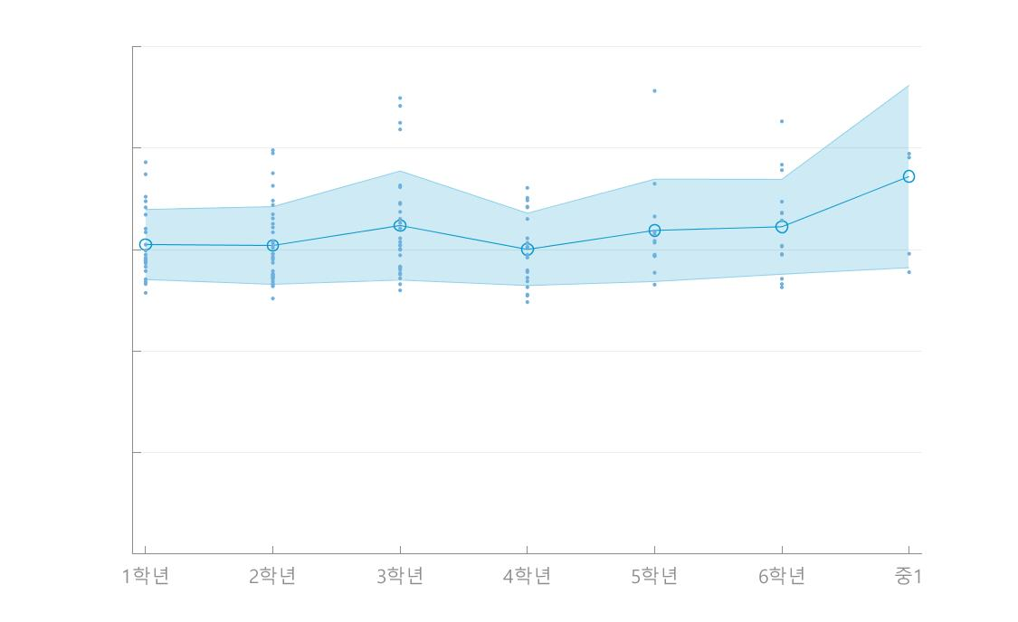

 | (그래프 추출 예시)

